XBOX
REPORTE FOTOGRAFICO - AXBOX

DIRECCION: | Avenida Universitaria
PLANO: | LMCO12-S
CODIGO:
DISTRITO: | Comas

REGION | DISTRITO | IMPLEMENTACION DE X-BOX | REGION | DISTRITO | IMPLEMENTACION DE X-BOX
Lima | Comas | XBOX | Lima | Comas | XBOX
FOTOGRAFIA 01 |  |  | FOTOGRAFIA 02

OBSERVACIONES: |  |  | OBSERVACIONES:
VISTA FRONTAL DE CADA BANDEJA DE FO - Debe apreciarse la fijación, orden y curvatura de las fibras |  |  | VISTA POSTERIOR DE CADA BANDEJA DE FO - Debe apreciarse la FUSIÓN de FO, fijación, orden y curvatura de las fibras

FECHA DE INSPECCION | 9/7/2026 |  | FECHA DE INSPECCION | 9/7/2026

REGION | DISTRITO | IMPLEMENTACION DE X-BOX | REGION | DISTRITO | IMPLEMENTACION DE X-BOX
Lima | Comas | XBOX | Lima | Comas | XBOX
FOTOGRAFIA 03 |  |  | FOTOGRAFIA 04

OBSERVACIONES: |  |  | OBSERVACIONES:
VISTA DE LAS BANDEJAS ASEGURADAS - Debe apreciarse las bandejas de FO aseguradas con cinta Velcro |  |  | CABLES ÓPTICOS ASEGURADOS - Verifique si los cables ópticos y las fibras están asegurados de manera confiable. Debe mostrar la base para evidenciar que todos los conectores queden

FECHA DE INSPECCION | 9/7/2026 |  | FECHA DE INSPECCION | 9/7/2026

REGION | DISTRITO | IMPLEMENTACION DE X-BOX | REGION | DISTRITO | IMPLEMENTACION DE X-BOX
Lima | Comas | XBOX | Lima | Comas | XBOX
FOTOGRAFIA 05 |  |  | FOTOGRAFIA 06
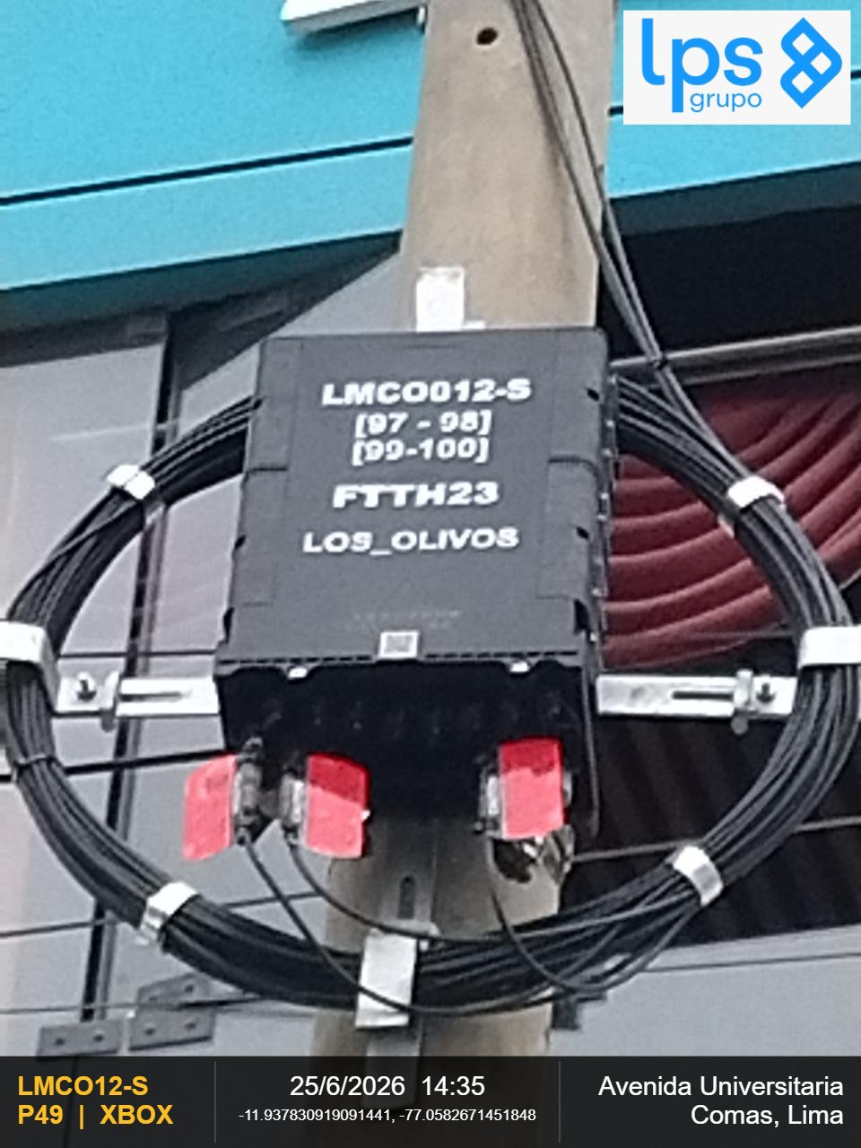 |  |  | 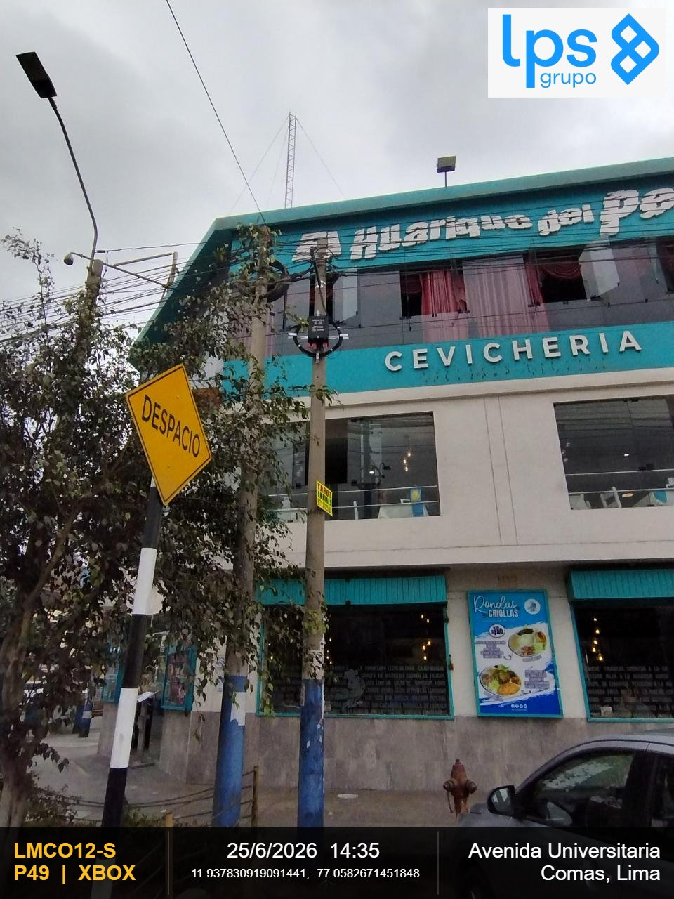

OBSERVACIONES: |  |  | OBSERVACIONES:
CIERRE DE LA CARCASA - La junta de la carcasa es plana (presione hacia abajo la junta si se abomba) y el cierre |  |  | VISTA PANORAMICA DEL SSC2110 - Debe observarse la ubicación y fijación del SSC2110 al centro de la cruceta

FECHA DE INSPECCION | 9/7/2026 |  | FECHA DE INSPECCION | 9/7/2026

REGION | DISTRITO | IMPLEMENTACION DE X-BOX | REGION | DISTRITO | IMPLEMENTACION DE X-BOX
Lima | Comas | XBOX | Lima | Comas | XBOX
FOTOGRAFIA 07 |  |  | FOTOGRAFIA 08
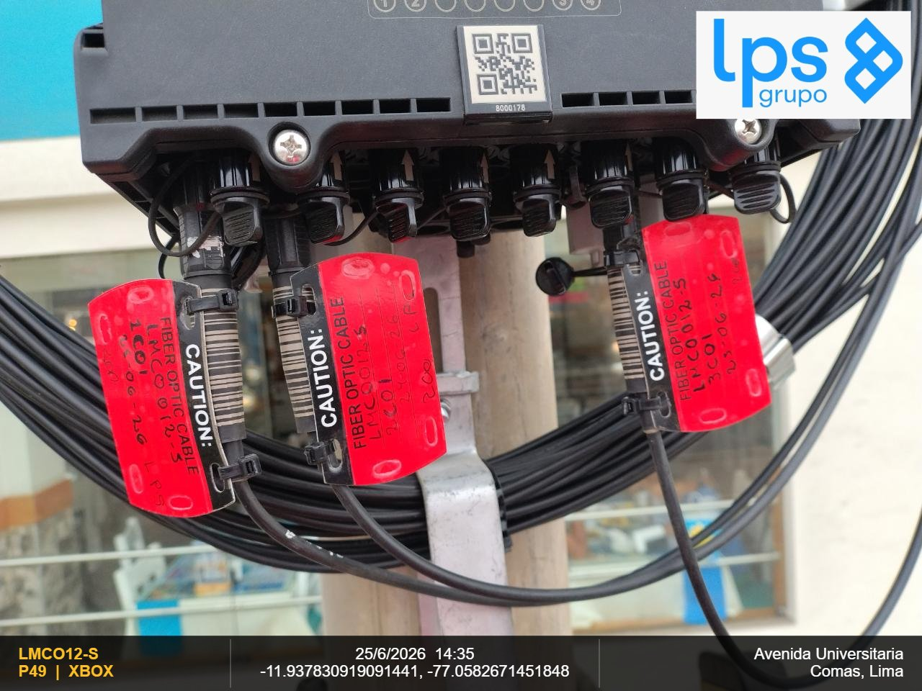 |  |  | 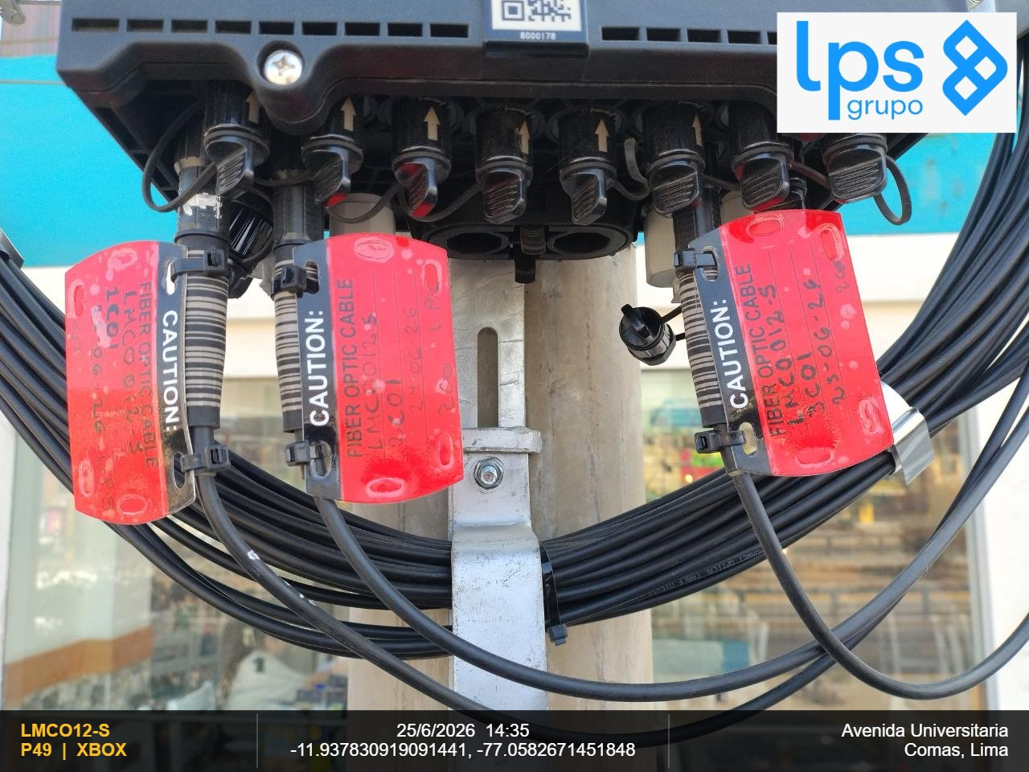

OBSERVACIONES: |  |  | OBSERVACIONES:
ETIQUETA CABLE FO INGRESO AL CLOSURE |  |  | ETIQUETA CABLE FO DEL CLOSURE HACIA EL FAT

FECHA DE INSPECCION | 9/7/2026 |  | FECHA DE INSPECCION | 9/7/2026

HUBBOX
REPORTE FOTOGRAFICO - CLOSURE

DIRECCION: | José Quiñones 106
PLANO: | LMCO12-S
CODIGO:
DISTRITO: | Comas

REGION | DISTRITO | IMPLEMENTACION DE HUBBOX | REGION | DISTRITO | IMPLEMENTACION DE HUBBOX
Lima | Comas | HB1C01 | Lima | Comas | HB1C01
FOTOGRAFIA 01 |  |  | FOTOGRAFIA 02
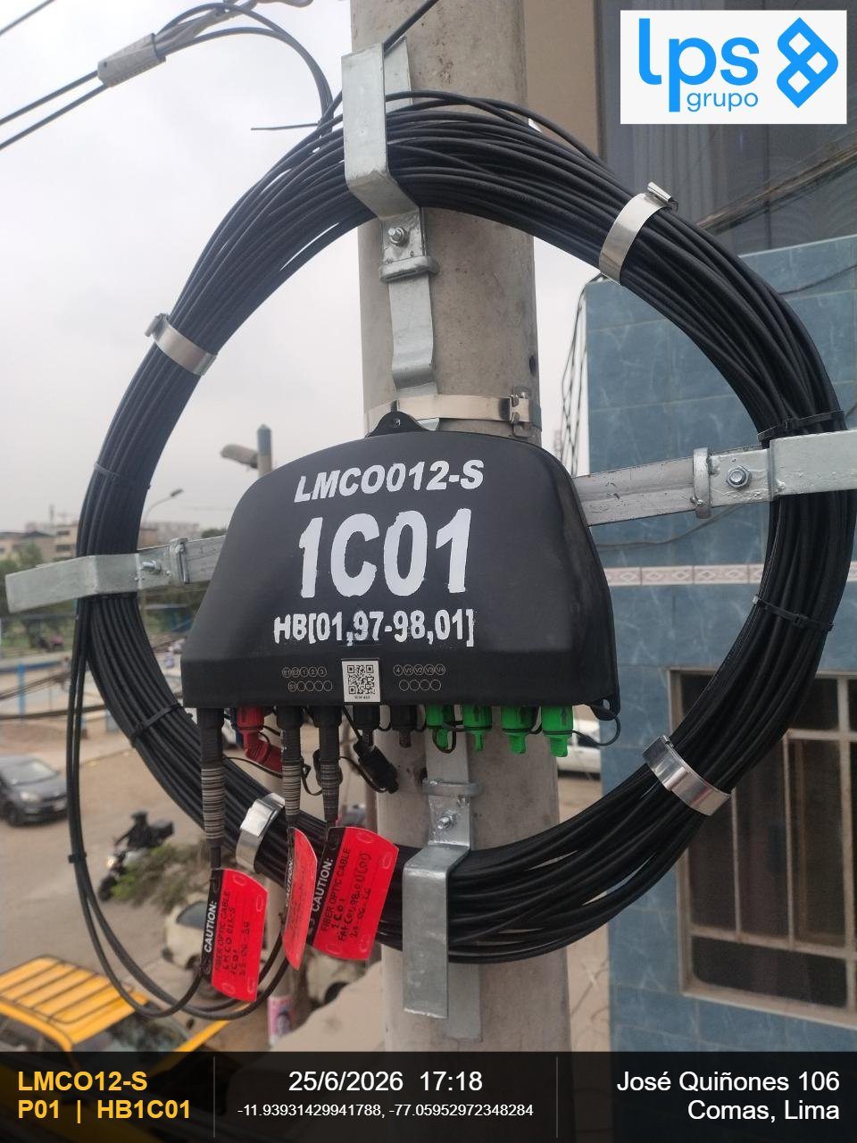 |  |  | 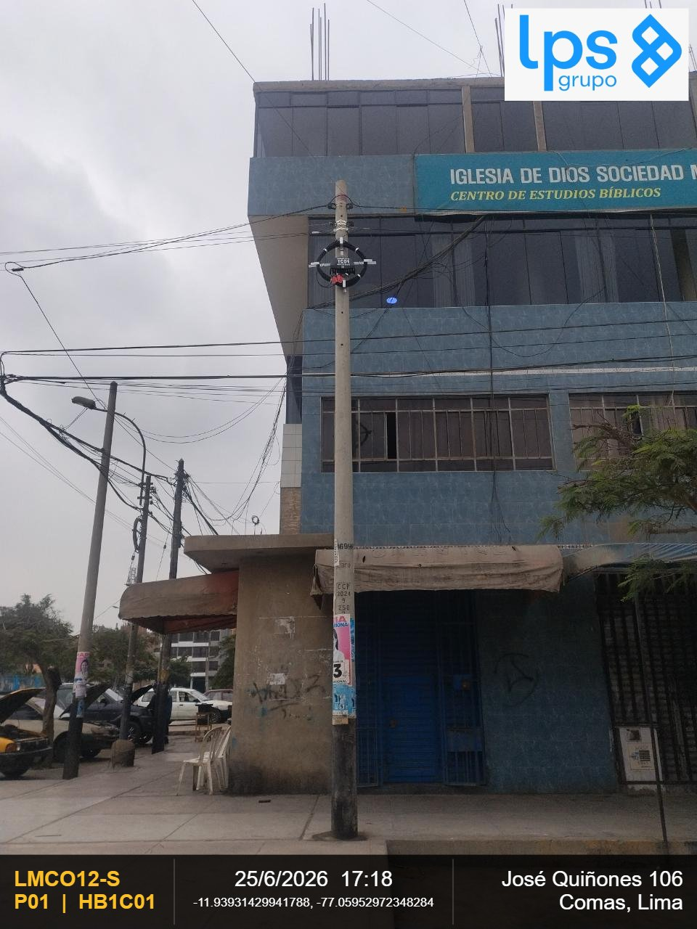

OBSERVACIONES: |  |  | OBSERVACIONES:
CIERRE DE LA CARCASA - La junta de la carcasa es plana (presione hacia abajo la junta si se abomba) y el cierre |  |  | VISTA PANORAMICA DEL SSC2110 - Debe observarse la ubicación y fijación del SSC2110 al centro de la cruceta

FECHA DE INSPECCION | 9/7/2026 |  | FECHA DE INSPECCION | 9/7/2026

REGION | DISTRITO | IMPLEMENTACION DE HUBBOX | REGION | DISTRITO | IMPLEMENTACION DE HUBBOX
Lima | Comas | HB1C01 | Lima | Comas | HB1C01
FOTOGRAFIA 03 |  |  | FOTOGRAFIA 04
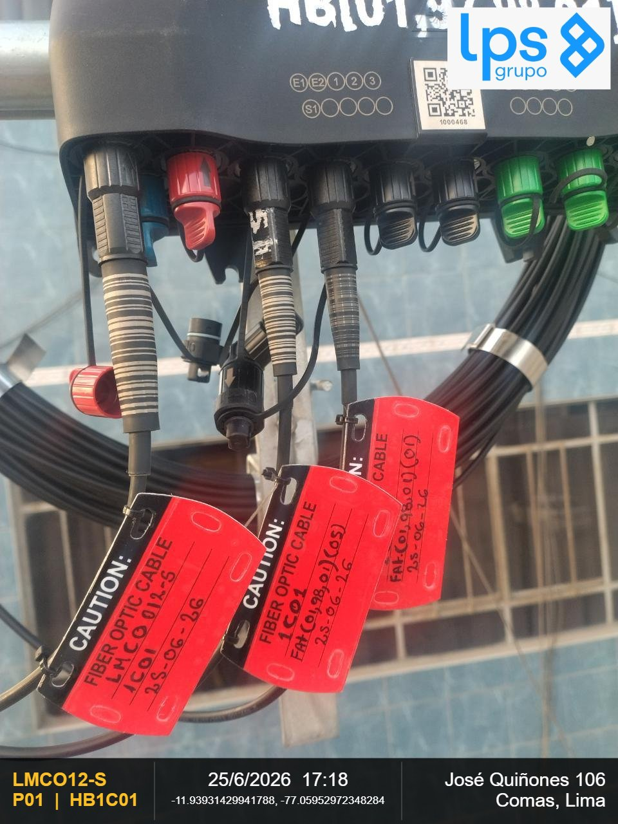

OBSERVACIONES: |  |  | OBSERVACIONES:
ETIQUETA CABLE FO INGRESO AL CLOSURE |  |  | ETIQUETA CABLE FO DEL CLOSURE HACIA EL FAT

FECHA DE INSPECCION | 9/7/2026 |  | FECHA DE INSPECCION | 9/7/2026

REGION | DISTRITO | IMPLEMENTACION DE HUBBOX | REGION | DISTRITO | IMPLEMENTACION DE HUBBOX
Lima | Comas | HB1C01 | Lima | Comas | HB1C01
FOTOGRAFIA 01 |  |  | FOTOGRAFIA 02

OBSERVACIONES: |  |  | OBSERVACIONES:
CIERRE DE LA CARCASA - La junta de la carcasa es plana (presione hacia abajo la junta si se abomba) y el cierre |  |  | VISTA PANORAMICA DEL SSC2110 - Debe observarse la ubicación y fijación del SSC2110 al centro de la cruceta

FECHA DE INSPECCION | 9/7/2026 |  | FECHA DE INSPECCION | 9/7/2026

REGION | DISTRITO | IMPLEMENTACION DE HUBBOX | REGION | DISTRITO | IMPLEMENTACION DE HUBBOX
Lima | Comas | HB1C01 | Lima | Comas | HB1C01
FOTOGRAFIA 03 |  |  | FOTOGRAFIA 04

OBSERVACIONES: |  |  | OBSERVACIONES:
ETIQUETA CABLE FO INGRESO AL CLOSURE |  |  | ETIQUETA CABLE FO DEL CLOSURE HACIA EL FAT

FECHA DE INSPECCION | 9/7/2026 |  | FECHA DE INSPECCION | 9/7/2026

REGION | DISTRITO | IMPLEMENTACION DE HUBBOX | REGION | DISTRITO | IMPLEMENTACION DE HUBBOX
Lima | Comas | HB2C01 | Lima | Comas | HB2C01
FOTOGRAFIA 01 |  |  | FOTOGRAFIA 02

OBSERVACIONES: |  |  | OBSERVACIONES:
CIERRE DE LA CARCASA - La junta de la carcasa es plana (presione hacia abajo la junta si se abomba) y el cierre |  |  | VISTA PANORAMICA DEL SSC2110 - Debe observarse la ubicación y fijación del SSC2110 al centro de la cruceta

FECHA DE INSPECCION | 9/7/2026 |  | FECHA DE INSPECCION | 9/7/2026

REGION | DISTRITO | IMPLEMENTACION DE HUBBOX | REGION | DISTRITO | IMPLEMENTACION DE HUBBOX
Lima | Comas | HB2C01 | Lima | Comas | HB2C01
FOTOGRAFIA 03 |  |  | FOTOGRAFIA 04

OBSERVACIONES: |  |  | OBSERVACIONES:
ETIQUETA CABLE FO INGRESO AL CLOSURE |  |  | ETIQUETA CABLE FO DEL CLOSURE HACIA EL FAT

FECHA DE INSPECCION | 9/7/2026 |  | FECHA DE INSPECCION | 9/7/2026

REGION | DISTRITO | IMPLEMENTACION DE HUBBOX | REGION | DISTRITO | IMPLEMENTACION DE HUBBOX
Lima | Comas | HB2C01 | Lima | Comas | HB2C01
FOTOGRAFIA 01 |  |  | FOTOGRAFIA 02

OBSERVACIONES: |  |  | OBSERVACIONES:
CIERRE DE LA CARCASA - La junta de la carcasa es plana (presione hacia abajo la junta si se abomba) y el cierre |  |  | VISTA PANORAMICA DEL SSC2110 - Debe observarse la ubicación y fijación del SSC2110 al centro de la cruceta

FECHA DE INSPECCION | 9/7/2026 |  | FECHA DE INSPECCION | 9/7/2026

REGION | DISTRITO | IMPLEMENTACION DE HUBBOX | REGION | DISTRITO | IMPLEMENTACION DE HUBBOX
Lima | Comas | HB2C01 | Lima | Comas | HB2C01
FOTOGRAFIA 03 |  |  | FOTOGRAFIA 04

OBSERVACIONES: |  |  | OBSERVACIONES:
ETIQUETA CABLE FO INGRESO AL CLOSURE |  |  | ETIQUETA CABLE FO DEL CLOSURE HACIA EL FAT

FECHA DE INSPECCION | 9/7/2026 |  | FECHA DE INSPECCION | 9/7/2026

REGION | DISTRITO | IMPLEMENTACION DE HUBBOX | REGION | DISTRITO | IMPLEMENTACION DE HUBBOX
Lima | Comas | HB3C01 | Lima | Comas | HB3C01
FOTOGRAFIA 01 |  |  | FOTOGRAFIA 02
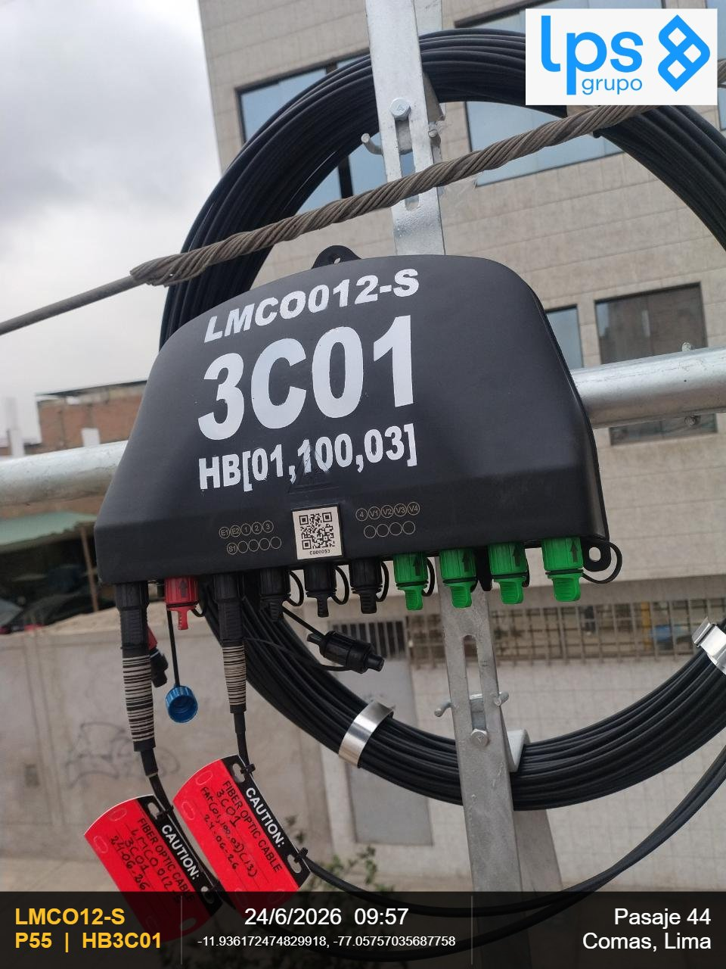 |  |  | 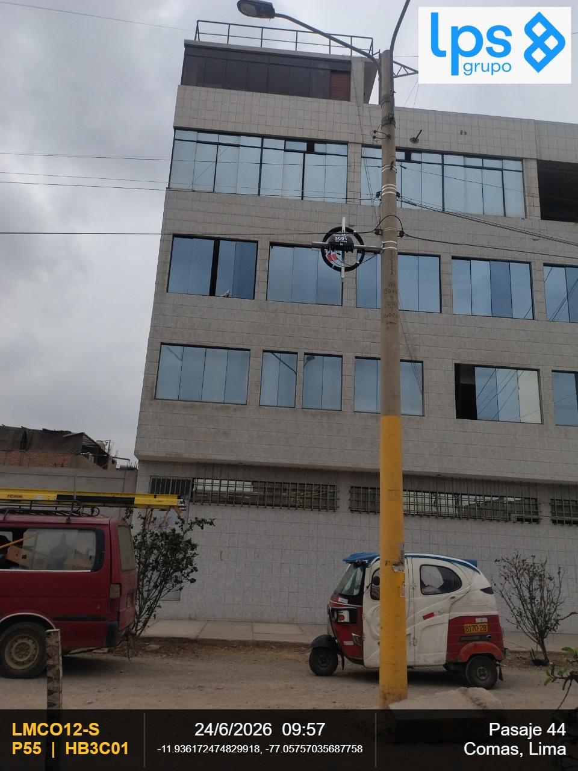

OBSERVACIONES: |  |  | OBSERVACIONES:
CIERRE DE LA CARCASA - La junta de la carcasa es plana (presione hacia abajo la junta si se abomba) y el cierre |  |  | VISTA PANORAMICA DEL SSC2110 - Debe observarse la ubicación y fijación del SSC2110 al centro de la cruceta

FECHA DE INSPECCION | 9/7/2026 |  | FECHA DE INSPECCION | 9/7/2026

REGION | DISTRITO | IMPLEMENTACION DE HUBBOX | REGION | DISTRITO | IMPLEMENTACION DE HUBBOX
Lima | Comas | HB3C01 | Lima | Comas | HB3C01
FOTOGRAFIA 03 |  |  | FOTOGRAFIA 04
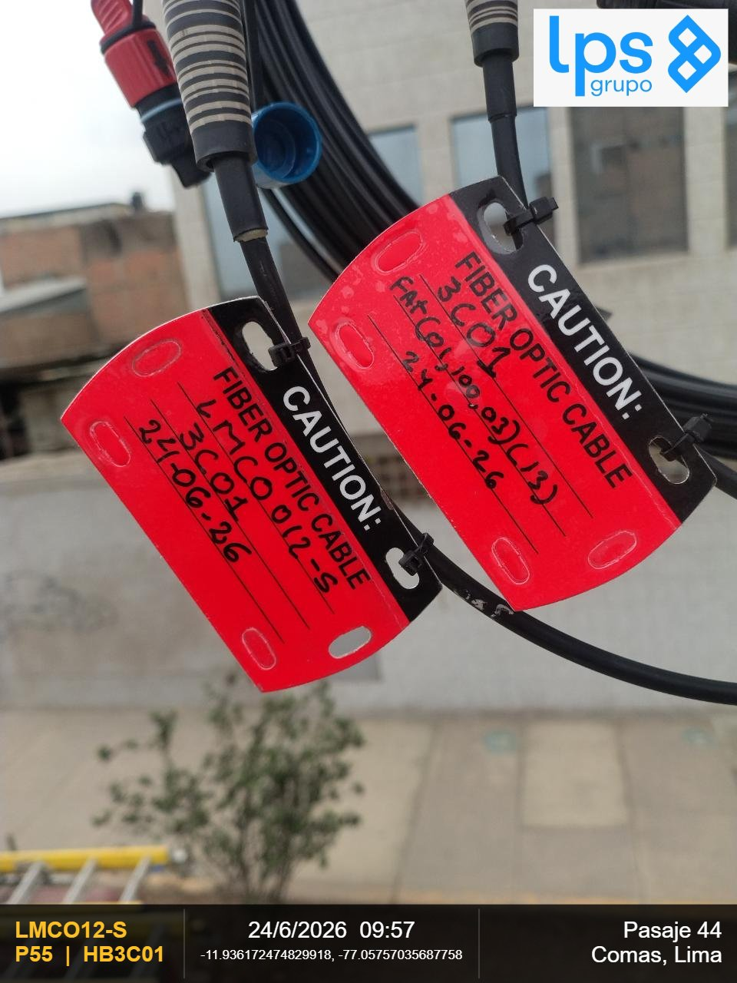

OBSERVACIONES: |  |  | OBSERVACIONES:
ETIQUETA CABLE FO INGRESO AL CLOSURE |  |  | ETIQUETA CABLE FO DEL CLOSURE HACIA EL FAT

FECHA DE INSPECCION | 9/7/2026 |  | FECHA DE INSPECCION | 9/7/2026

REGION | DISTRITO | IMPLEMENTACION DE HUBBOX | REGION | DISTRITO | IMPLEMENTACION DE HUBBOX
Lima | Comas | HB3C01 | Lima | Comas | HB3C01
FOTOGRAFIA 01 |  |  | FOTOGRAFIA 02

OBSERVACIONES: |  |  | OBSERVACIONES:
CIERRE DE LA CARCASA - La junta de la carcasa es plana (presione hacia abajo la junta si se abomba) y el cierre |  |  | VISTA PANORAMICA DEL SSC2110 - Debe observarse la ubicación y fijación del SSC2110 al centro de la cruceta

FECHA DE INSPECCION | 9/7/2026 |  | FECHA DE INSPECCION | 9/7/2026

REGION | DISTRITO | IMPLEMENTACION DE HUBBOX | REGION | DISTRITO | IMPLEMENTACION DE HUBBOX
Lima | Comas | HB3C01 | Lima | Comas | HB3C01
FOTOGRAFIA 03 |  |  | FOTOGRAFIA 04

OBSERVACIONES: |  |  | OBSERVACIONES:
ETIQUETA CABLE FO INGRESO AL CLOSURE |  |  | ETIQUETA CABLE FO DEL CLOSURE HACIA EL FAT

FECHA DE INSPECCION | 9/7/2026 |  | FECHA DE INSPECCION | 9/7/2026

REGION | DISTRITO | IMPLEMENTACION DE HUBBOX | REGION | DISTRITO | IMPLEMENTACION DE HUBBOX

FOTOGRAFIA 01 |  |  | FOTOGRAFIA 02

OBSERVACIONES: |  |  | OBSERVACIONES:
CIERRE DE LA CARCASA - La junta de la carcasa es plana (presione hacia abajo la junta si se abomba) y el cierre |  |  | VISTA PANORAMICA DEL SSC2110 - Debe observarse la ubicación y fijación del SSC2110 al centro de la cruceta

FECHA DE INSPECCION |  |  | FECHA DE INSPECCION

REGION | DISTRITO | IMPLEMENTACION DE HUBBOX | REGION | DISTRITO | IMPLEMENTACION DE HUBBOX

FOTOGRAFIA 03 |  |  | FOTOGRAFIA 04

OBSERVACIONES: |  |  | OBSERVACIONES:
ETIQUETA CABLE FO INGRESO AL CLOSURE |  |  | ETIQUETA CABLE FO DEL CLOSURE HACIA EL FAT

FECHA DE INSPECCION |  |  | FECHA DE INSPECCION

REGION | DISTRITO | IMPLEMENTACION DE HUBBOX | REGION | DISTRITO | IMPLEMENTACION DE HUBBOX

FOTOGRAFIA 01 |  |  | FOTOGRAFIA 02

OBSERVACIONES: |  |  | OBSERVACIONES:
CIERRE DE LA CARCASA - La junta de la carcasa es plana (presione hacia abajo la junta si se abomba) y el cierre |  |  | VISTA PANORAMICA DEL SSC2110 - Debe observarse la ubicación y fijación del SSC2110 al centro de la cruceta

FECHA DE INSPECCION |  |  | FECHA DE INSPECCION

REGION | DISTRITO | IMPLEMENTACION DE HUBBOX | REGION | DISTRITO | IMPLEMENTACION DE HUBBOX

FOTOGRAFIA 03 |  |  | FOTOGRAFIA 04

OBSERVACIONES: |  |  | OBSERVACIONES:
ETIQUETA CABLE FO INGRESO AL CLOSURE |  |  | ETIQUETA CABLE FO DEL CLOSURE HACIA EL FAT

FECHA DE INSPECCION |  |  | FECHA DE INSPECCION

REGION | DISTRITO | IMPLEMENTACION DE HUBBOX | REGION | DISTRITO | IMPLEMENTACION DE HUBBOX

FOTOGRAFIA 01 |  |  | FOTOGRAFIA 02

OBSERVACIONES: |  |  | OBSERVACIONES:
CIERRE DE LA CARCASA - La junta de la carcasa es plana (presione hacia abajo la junta si se abomba) y el cierre |  |  | VISTA PANORAMICA DEL SSC2110 - Debe observarse la ubicación y fijación del SSC2110 al centro de la cruceta

FECHA DE INSPECCION |  |  | FECHA DE INSPECCION

REGION | DISTRITO | IMPLEMENTACION DE HUBBOX | REGION | DISTRITO | IMPLEMENTACION DE HUBBOX

FOTOGRAFIA 03 |  |  | FOTOGRAFIA 04

OBSERVACIONES: |  |  | OBSERVACIONES:
ETIQUETA CABLE FO INGRESO AL CLOSURE |  |  | ETIQUETA CABLE FO DEL CLOSURE HACIA EL FAT

FECHA DE INSPECCION |  |  | FECHA DE INSPECCION

REGION | DISTRITO | IMPLEMENTACION DE HUBBOX | REGION | DISTRITO | IMPLEMENTACION DE HUBBOX

FOTOGRAFIA 01 |  |  | FOTOGRAFIA 02

OBSERVACIONES: |  |  | OBSERVACIONES:
CIERRE DE LA CARCASA - La junta de la carcasa es plana (presione hacia abajo la junta si se abomba) y el cierre |  |  | VISTA PANORAMICA DEL SSC2110 - Debe observarse la ubicación y fijación del SSC2110 al centro de la cruceta

FECHA DE INSPECCION |  |  | FECHA DE INSPECCION

REGION | DISTRITO | IMPLEMENTACION DE HUBBOX | REGION | DISTRITO | IMPLEMENTACION DE HUBBOX

FOTOGRAFIA 03 |  |  | FOTOGRAFIA 04

OBSERVACIONES: |  |  | OBSERVACIONES:
ETIQUETA CABLE FO INGRESO AL CLOSURE |  |  | ETIQUETA CABLE FO DEL CLOSURE HACIA EL FAT

FECHA DE INSPECCION |  |  | FECHA DE INSPECCION

REGION | DISTRITO | IMPLEMENTACION DE HUBBOX | REGION | DISTRITO | IMPLEMENTACION DE HUBBOX

FOTOGRAFIA 01 |  |  | FOTOGRAFIA 02

OBSERVACIONES: |  |  | OBSERVACIONES:
CIERRE DE LA CARCASA - La junta de la carcasa es plana (presione hacia abajo la junta si se abomba) y el cierre |  |  | VISTA PANORAMICA DEL SSC2110 - Debe observarse la ubicación y fijación del SSC2110 al centro de la cruceta

FECHA DE INSPECCION |  |  | FECHA DE INSPECCION

REGION | DISTRITO | IMPLEMENTACION DE HUBBOX | REGION | DISTRITO | IMPLEMENTACION DE HUBBOX

FOTOGRAFIA 03 |  |  | FOTOGRAFIA 04

OBSERVACIONES: |  |  | OBSERVACIONES:
ETIQUETA CABLE FO INGRESO AL CLOSURE |  |  | ETIQUETA CABLE FO DEL CLOSURE HACIA EL FAT

FECHA DE INSPECCION |  |  | FECHA DE INSPECCION

REGION | DISTRITO | IMPLEMENTACION DE HUBBOX | REGION | DISTRITO | IMPLEMENTACION DE HUBBOX

FOTOGRAFIA 01 |  |  | FOTOGRAFIA 02

OBSERVACIONES: |  |  | OBSERVACIONES:
CIERRE DE LA CARCASA - La junta de la carcasa es plana (presione hacia abajo la junta si se abomba) y el cierre |  |  | VISTA PANORAMICA DEL SSC2110 - Debe observarse la ubicación y fijación del SSC2110 al centro de la cruceta

FECHA DE INSPECCION |  |  | FECHA DE INSPECCION

REGION | DISTRITO | IMPLEMENTACION DE HUBBOX | REGION | DISTRITO | IMPLEMENTACION DE HUBBOX

FOTOGRAFIA 03 |  |  | FOTOGRAFIA 04

OBSERVACIONES: |  |  | OBSERVACIONES:
ETIQUETA CABLE FO INGRESO AL CLOSURE |  |  | ETIQUETA CABLE FO DEL CLOSURE HACIA EL FAT

FECHA DE INSPECCION |  |  | FECHA DE INSPECCION

REGION | DISTRITO | IMPLEMENTACION DE HUBBOX | REGION | DISTRITO | IMPLEMENTACION DE HUBBOX

FOTOGRAFIA 01 |  |  | FOTOGRAFIA 02

OBSERVACIONES: |  |  | OBSERVACIONES:
CIERRE DE LA CARCASA - La junta de la carcasa es plana (presione hacia abajo la junta si se abomba) y el cierre |  |  | VISTA PANORAMICA DEL SSC2110 - Debe observarse la ubicación y fijación del SSC2110 al centro de la cruceta

FECHA DE INSPECCION |  |  | FECHA DE INSPECCION

REGION | DISTRITO | IMPLEMENTACION DE HUBBOX | REGION | DISTRITO | IMPLEMENTACION DE HUBBOX

FOTOGRAFIA 03 |  |  | FOTOGRAFIA 04

OBSERVACIONES: |  |  | OBSERVACIONES:
ETIQUETA CABLE FO INGRESO AL CLOSURE |  |  | ETIQUETA CABLE FO DEL CLOSURE HACIA EL FAT

FECHA DE INSPECCION |  |  | FECHA DE INSPECCION

REGION | DISTRITO | IMPLEMENTACION DE HUBBOX | REGION | DISTRITO | IMPLEMENTACION DE HUBBOX

FOTOGRAFIA 01 |  |  | FOTOGRAFIA 02

OBSERVACIONES: |  |  | OBSERVACIONES:
CIERRE DE LA CARCASA - La junta de la carcasa es plana (presione hacia abajo la junta si se abomba) y el cierre |  |  | VISTA PANORAMICA DEL SSC2110 - Debe observarse la ubicación y fijación del SSC2110 al centro de la cruceta

FECHA DE INSPECCION |  |  | FECHA DE INSPECCION

REGION | DISTRITO | IMPLEMENTACION DE HUBBOX | REGION | DISTRITO | IMPLEMENTACION DE HUBBOX

FOTOGRAFIA 03 |  |  | FOTOGRAFIA 04

OBSERVACIONES: |  |  | OBSERVACIONES:
ETIQUETA CABLE FO INGRESO AL CLOSURE |  |  | ETIQUETA CABLE FO DEL CLOSURE HACIA EL FAT

FECHA DE INSPECCION |  |  | FECHA DE INSPECCION

REGION | DISTRITO | IMPLEMENTACION DE HUBBOX | REGION | DISTRITO | IMPLEMENTACION DE HUBBOX

FOTOGRAFIA 01 |  |  | FOTOGRAFIA 02

OBSERVACIONES: |  |  | OBSERVACIONES:
CIERRE DE LA CARCASA - La junta de la carcasa es plana (presione hacia abajo la junta si se abomba) y el cierre |  |  | VISTA PANORAMICA DEL SSC2110 - Debe observarse la ubicación y fijación del SSC2110 al centro de la cruceta

FECHA DE INSPECCION |  |  | FECHA DE INSPECCION

REGION | DISTRITO | IMPLEMENTACION DE HUBBOX | REGION | DISTRITO | IMPLEMENTACION DE HUBBOX

FOTOGRAFIA 03 |  |  | FOTOGRAFIA 04

OBSERVACIONES: |  |  | OBSERVACIONES:
ETIQUETA CABLE FO INGRESO AL CLOSURE |  |  | ETIQUETA CABLE FO DEL CLOSURE HACIA EL FAT

FECHA DE INSPECCION |  |  | FECHA DE INSPECCION

REGION | DISTRITO | IMPLEMENTACION DE HUBBOX | REGION | DISTRITO | IMPLEMENTACION DE HUBBOX

FOTOGRAFIA 01 |  |  | FOTOGRAFIA 02

OBSERVACIONES: |  |  | OBSERVACIONES:
CIERRE DE LA CARCASA - La junta de la carcasa es plana (presione hacia abajo la junta si se abomba) y el cierre |  |  | VISTA PANORAMICA DEL SSC2110 - Debe observarse la ubicación y fijación del SSC2110 al centro de la cruceta

FECHA DE INSPECCION |  |  | FECHA DE INSPECCION

REGION | DISTRITO | IMPLEMENTACION DE HUBBOX | REGION | DISTRITO | IMPLEMENTACION DE HUBBOX

FOTOGRAFIA 03 |  |  | FOTOGRAFIA 04

OBSERVACIONES: |  |  | OBSERVACIONES:
ETIQUETA CABLE FO INGRESO AL CLOSURE |  |  | ETIQUETA CABLE FO DEL CLOSURE HACIA EL FAT

FECHA DE INSPECCION |  |  | FECHA DE INSPECCION

FAT
REPORTE FOTOGRAFICO - FAT

DIRECCION: | Calle Aviación
PLANO: | LMCO12-S
CODIGO:
DISTRITO: | Comas

REGION | DISTRITO | IMPLEMENTACION DE FAT | REGION | DISTRITO | IMPLEMENTACION DE FAT
Lima | Comas | FAT01 | Lima | Comas | FAT01
FOTOGRAFIA 01 |  |  | FOTOGRAFIA 02

OBSERVACIONES: |  |  | OBSERVACIONES:
CIERRE DE LA CARCASA - La junta de la carcasa es plana (presione hacia abajo la junta si se abomba) y el cierre |  |  | VISTA PANORAMICA - Debe observarse la ubicación y fijación al centro de la cruceta

REGION | DISTRITO | IMPLEMENTACION DE FAT
Lima | Comas | FAT01
FOTOGRAFIA 03

OBSERVACIONES:

REGION | DISTRITO | IMPLEMENTACION DE FAT | REGION | DISTRITO | IMPLEMENTACION DE FAT
Lima | Comas | FAT01 | Lima | Comas | FAT01
FOTOGRAFIA 01 |  |  | FOTOGRAFIA 02

OBSERVACIONES: |  |  | OBSERVACIONES:
CIERRE DE LA CARCASA - La junta de la carcasa es plana (presione hacia abajo la junta si se abomba) y el cierre |  |  | VISTA PANORAMICA - Debe observarse la ubicación y fijación al centro de la cruceta

REGION | DISTRITO | IMPLEMENTACION DE FAT
Lima | Comas | FAT01
FOTOGRAFIA 03

OBSERVACIONES:

REGION | DISTRITO | IMPLEMENTACION DE FAT | REGION | DISTRITO | IMPLEMENTACION DE FAT
Lima | Comas | FAT02 | Lima | Comas | FAT02
FOTOGRAFIA 01 |  |  | FOTOGRAFIA 02
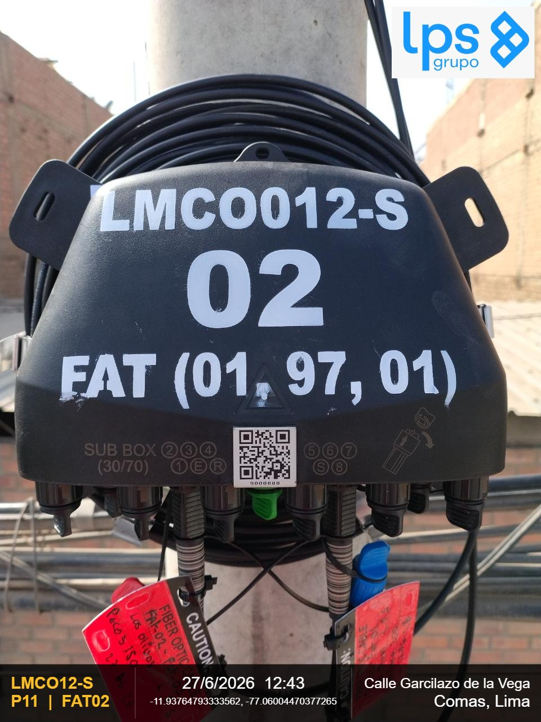 |  |  | 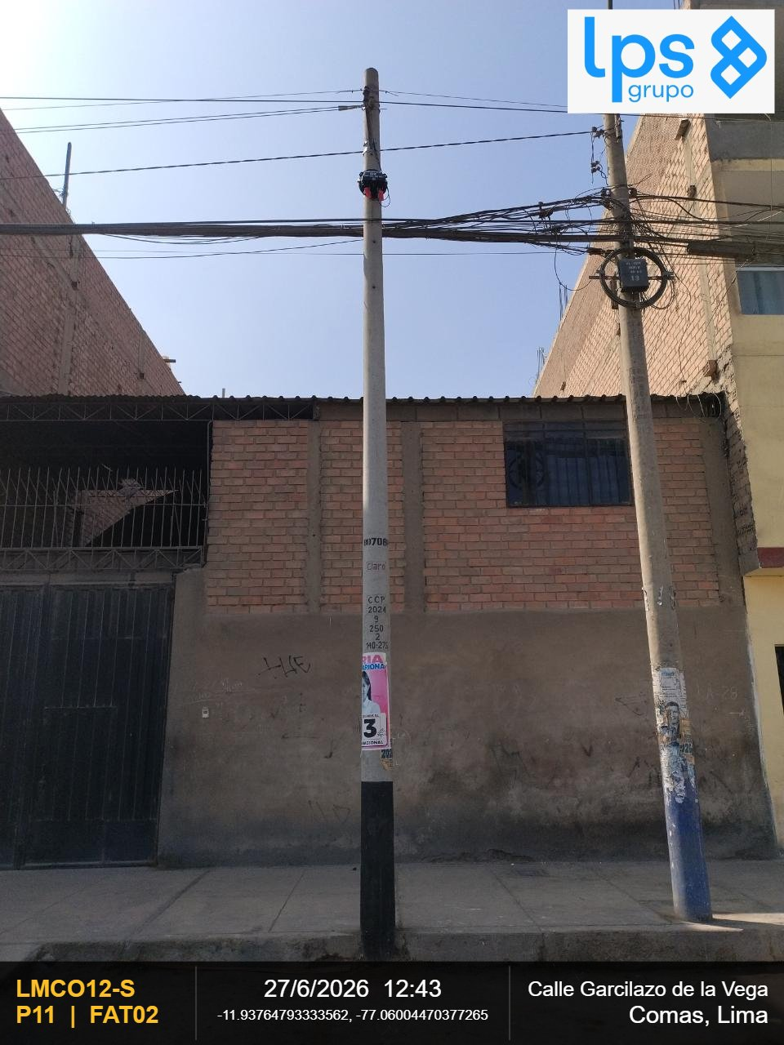

OBSERVACIONES: |  |  | OBSERVACIONES:
CIERRE DE LA CARCASA - La junta de la carcasa es plana (presione hacia abajo la junta si se abomba) y el cierre |  |  | VISTA PANORAMICA - Debe observarse la ubicación y fijación al centro de la cruceta

REGION | DISTRITO | IMPLEMENTACION DE FAT
Lima | Comas | FAT02
FOTOGRAFIA 03
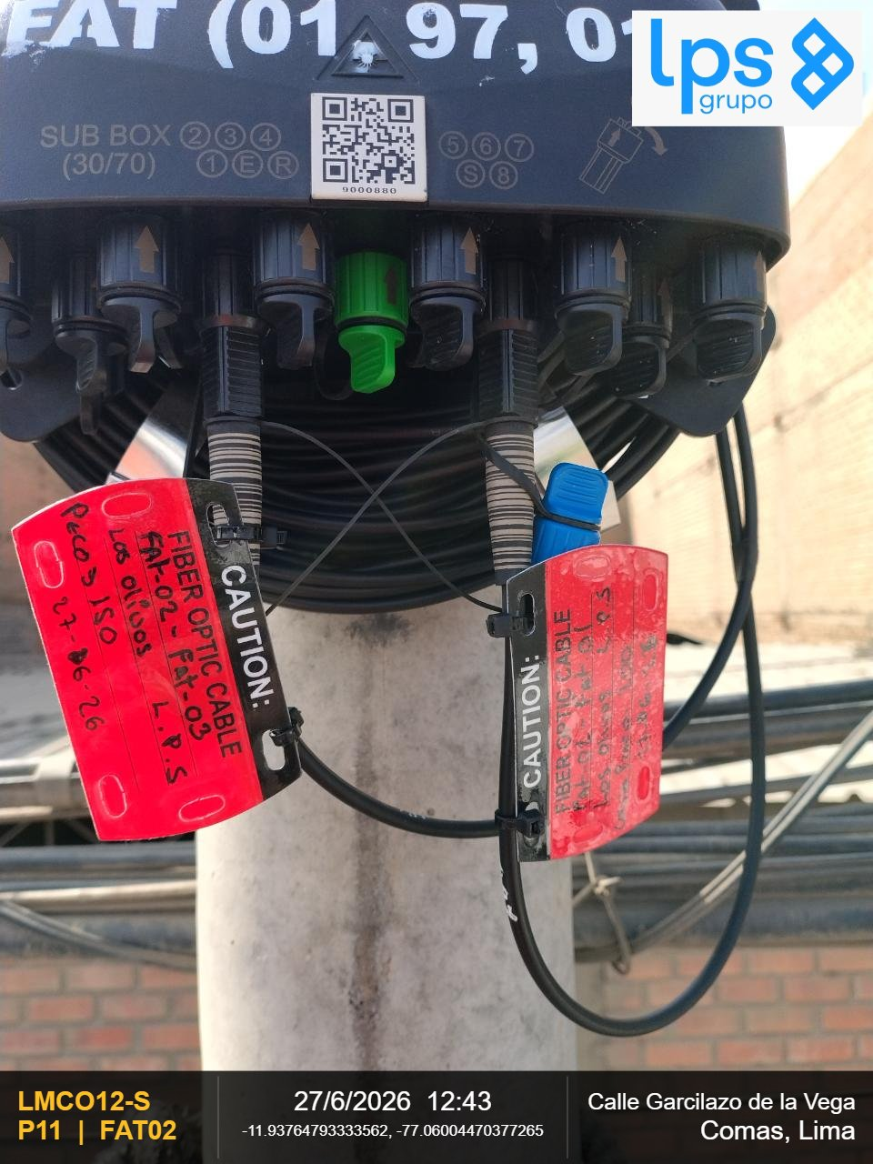

OBSERVACIONES:

REGION | DISTRITO | IMPLEMENTACION DE FAT | REGION | DISTRITO | IMPLEMENTACION DE FAT
Lima | Comas | FAT02 | Lima | Comas | FAT02
FOTOGRAFIA 01 |  |  | FOTOGRAFIA 02

OBSERVACIONES: |  |  | OBSERVACIONES:
CIERRE DE LA CARCASA - La junta de la carcasa es plana (presione hacia abajo la junta si se abomba) y el cierre |  |  | VISTA PANORAMICA - Debe observarse la ubicación y fijación al centro de la cruceta

REGION | DISTRITO | IMPLEMENTACION DE FAT
Lima | Comas | FAT02
FOTOGRAFIA 03

OBSERVACIONES:

REGION | DISTRITO | IMPLEMENTACION DE FAT | REGION | DISTRITO | IMPLEMENTACION DE FAT
Lima | Comas | FAT03 | Lima | Comas | FAT03
FOTOGRAFIA 01 |  |  | FOTOGRAFIA 02
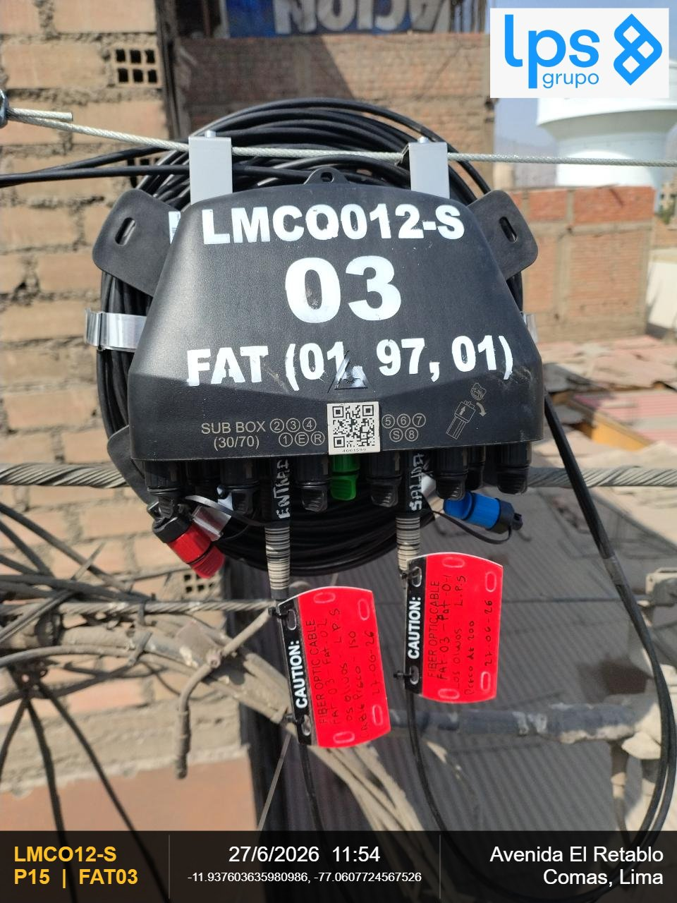 |  |  | 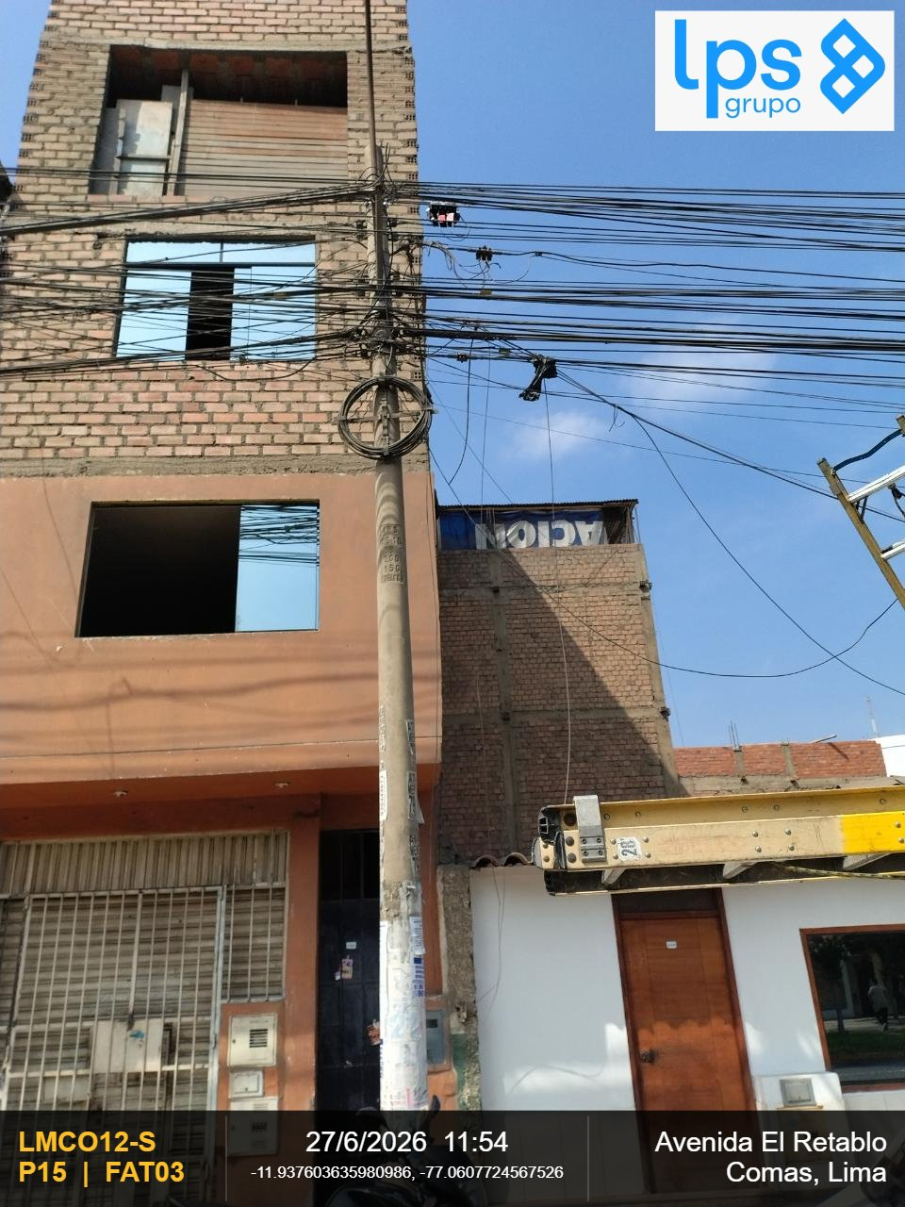

OBSERVACIONES: |  |  | OBSERVACIONES:
CIERRE DE LA CARCASA - La junta de la carcasa es plana (presione hacia abajo la junta si se abomba) y el cierre |  |  | VISTA PANORAMICA - Debe observarse la ubicación y fijación al centro de la cruceta

REGION | DISTRITO | IMPLEMENTACION DE FAT
Lima | Comas | FAT03
FOTOGRAFIA 03
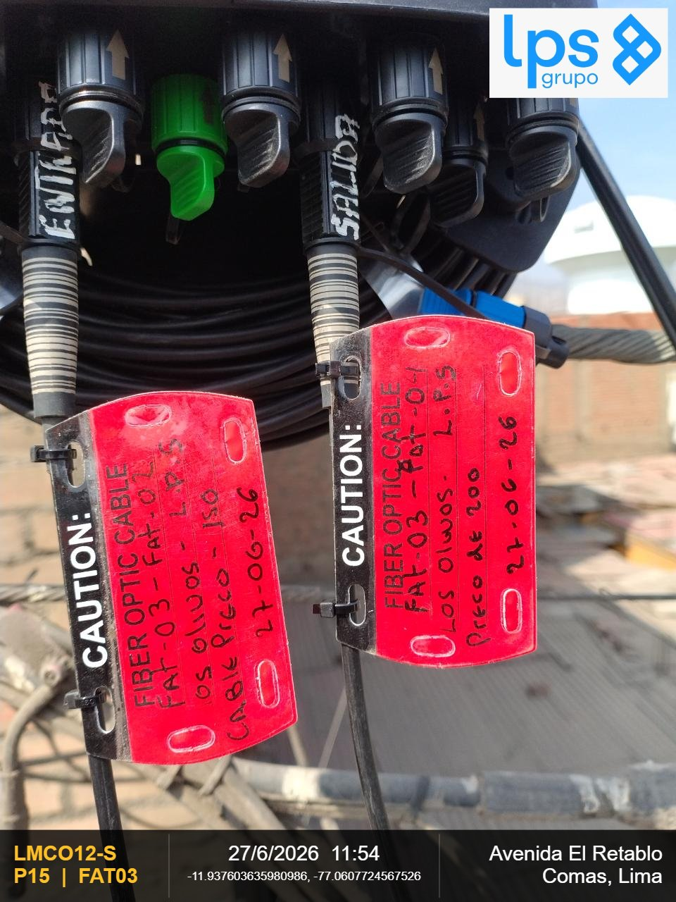

OBSERVACIONES:

REGION | DISTRITO | IMPLEMENTACION DE FAT | REGION | DISTRITO | IMPLEMENTACION DE FAT
Lima | Comas | FAT03 | Lima | Comas | FAT03
FOTOGRAFIA 01 |  |  | FOTOGRAFIA 02

OBSERVACIONES: |  |  | OBSERVACIONES:
CIERRE DE LA CARCASA - La junta de la carcasa es plana (presione hacia abajo la junta si se abomba) y el cierre |  |  | VISTA PANORAMICA - Debe observarse la ubicación y fijación al centro de la cruceta

REGION | DISTRITO | IMPLEMENTACION DE FAT
Lima | Comas | FAT03
FOTOGRAFIA 03

OBSERVACIONES:

REGION | DISTRITO | IMPLEMENTACION DE FAT | REGION | DISTRITO | IMPLEMENTACION DE FAT
Lima | Comas | FAT04 | Lima | Comas | FAT04
FOTOGRAFIA 01 |  |  | FOTOGRAFIA 02
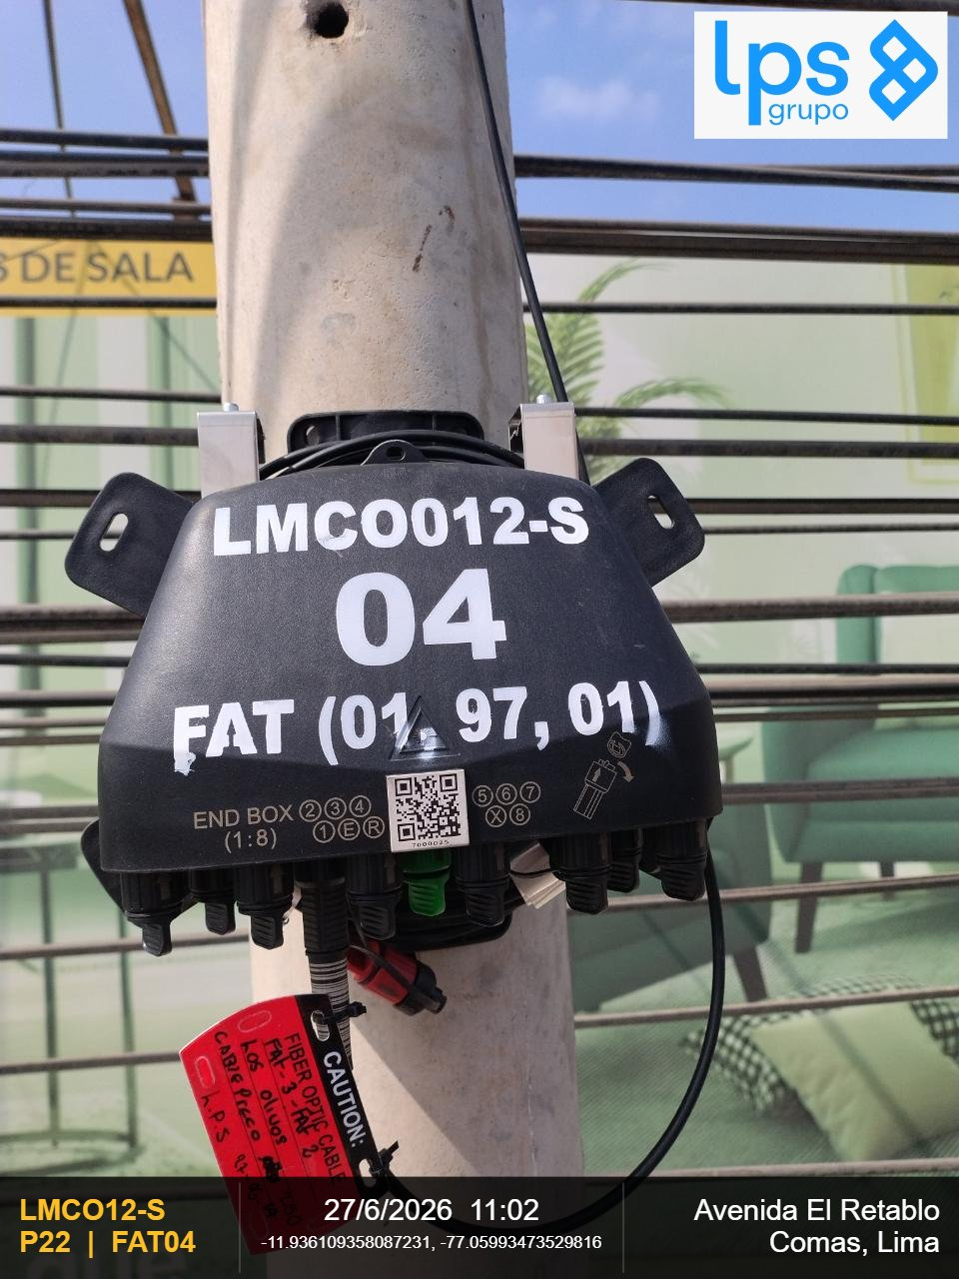 |  |  | 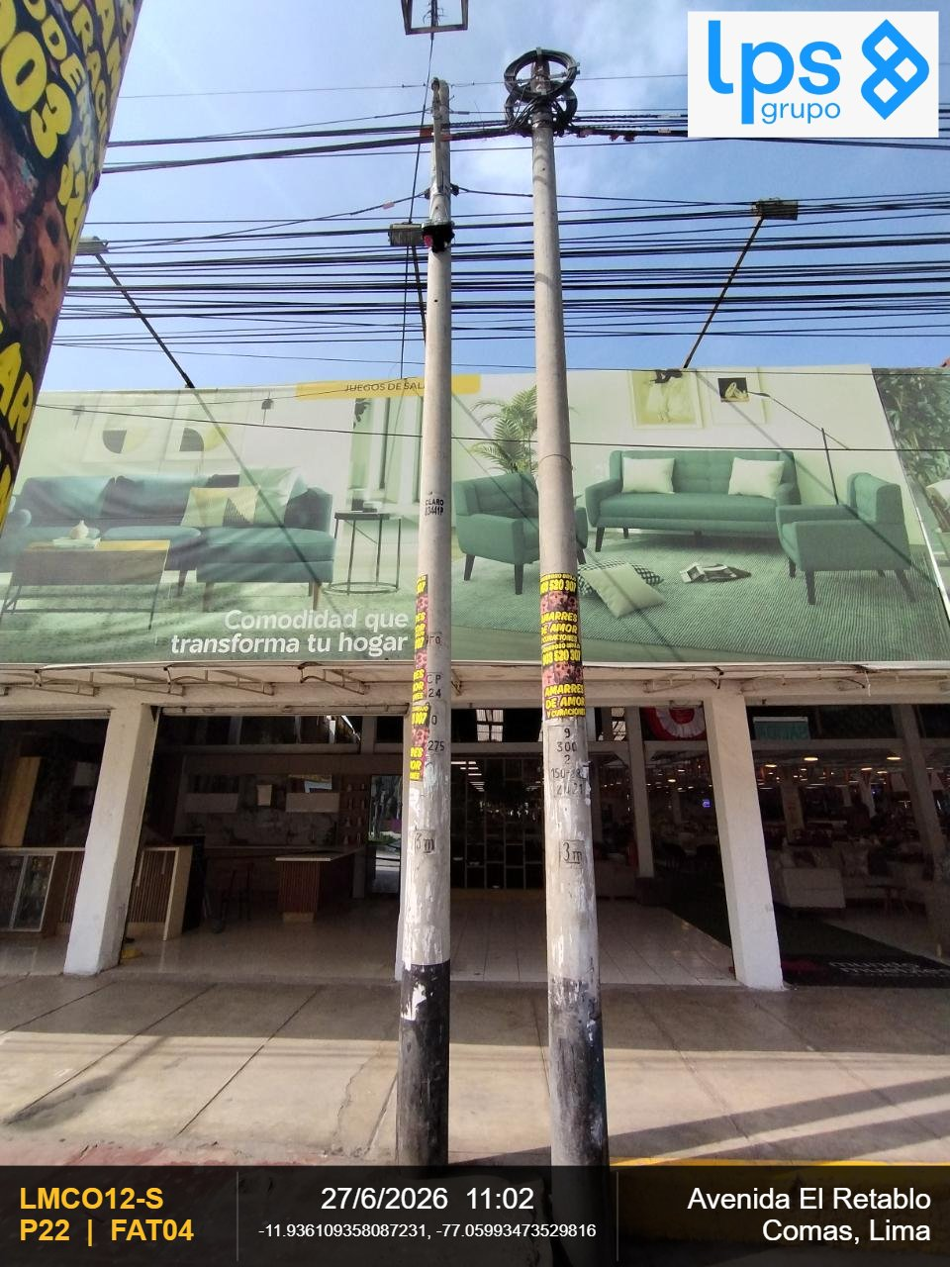

OBSERVACIONES: |  |  | OBSERVACIONES:
CIERRE DE LA CARCASA - La junta de la carcasa es plana (presione hacia abajo la junta si se abomba) y el cierre |  |  | VISTA PANORAMICA - Debe observarse la ubicación y fijación al centro de la cruceta

REGION | DISTRITO | IMPLEMENTACION DE FAT
Lima | Comas | FAT04
FOTOGRAFIA 03
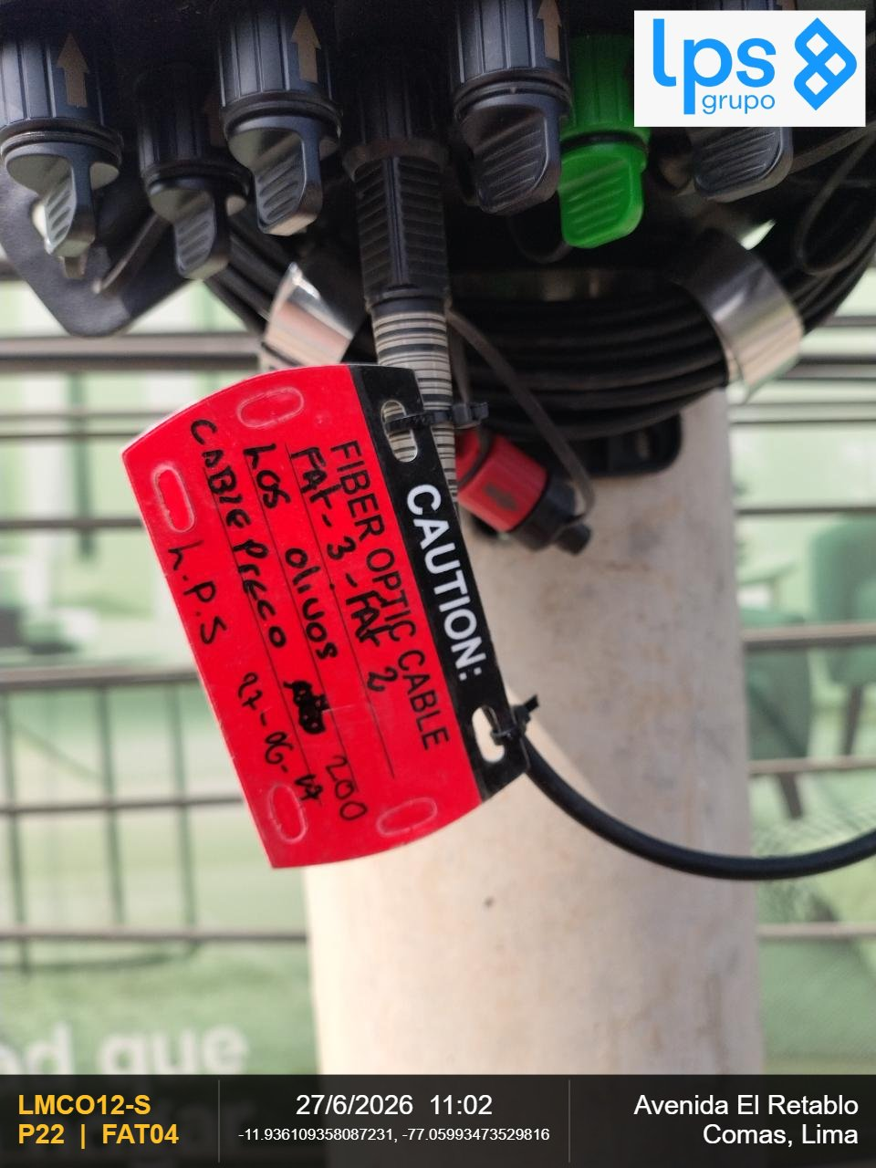

OBSERVACIONES:

REGION | DISTRITO | IMPLEMENTACION DE FAT | REGION | DISTRITO | IMPLEMENTACION DE FAT
Lima | Comas | FAT04 | Lima | Comas | FAT04
FOTOGRAFIA 01 |  |  | FOTOGRAFIA 02

OBSERVACIONES: |  |  | OBSERVACIONES:
CIERRE DE LA CARCASA - La junta de la carcasa es plana (presione hacia abajo la junta si se abomba) y el cierre |  |  | VISTA PANORAMICA - Debe observarse la ubicación y fijación al centro de la cruceta

REGION | DISTRITO | IMPLEMENTACION DE FAT
Lima | Comas | FAT04
FOTOGRAFIA 03

OBSERVACIONES:

REGION | DISTRITO | IMPLEMENTACION DE FAT | REGION | DISTRITO | IMPLEMENTACION DE FAT
Lima | Comas | FAT05 | Lima | Comas | FAT05
FOTOGRAFIA 01 |  |  | FOTOGRAFIA 02
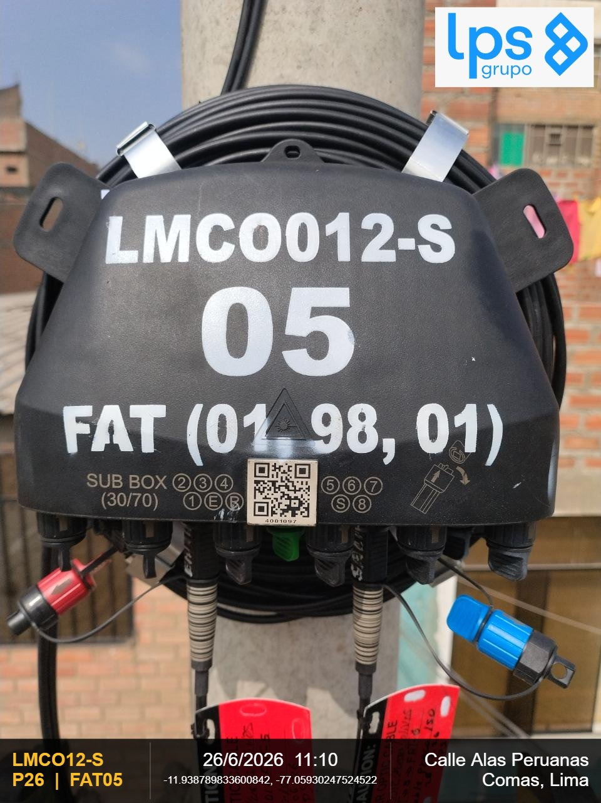 |  |  | 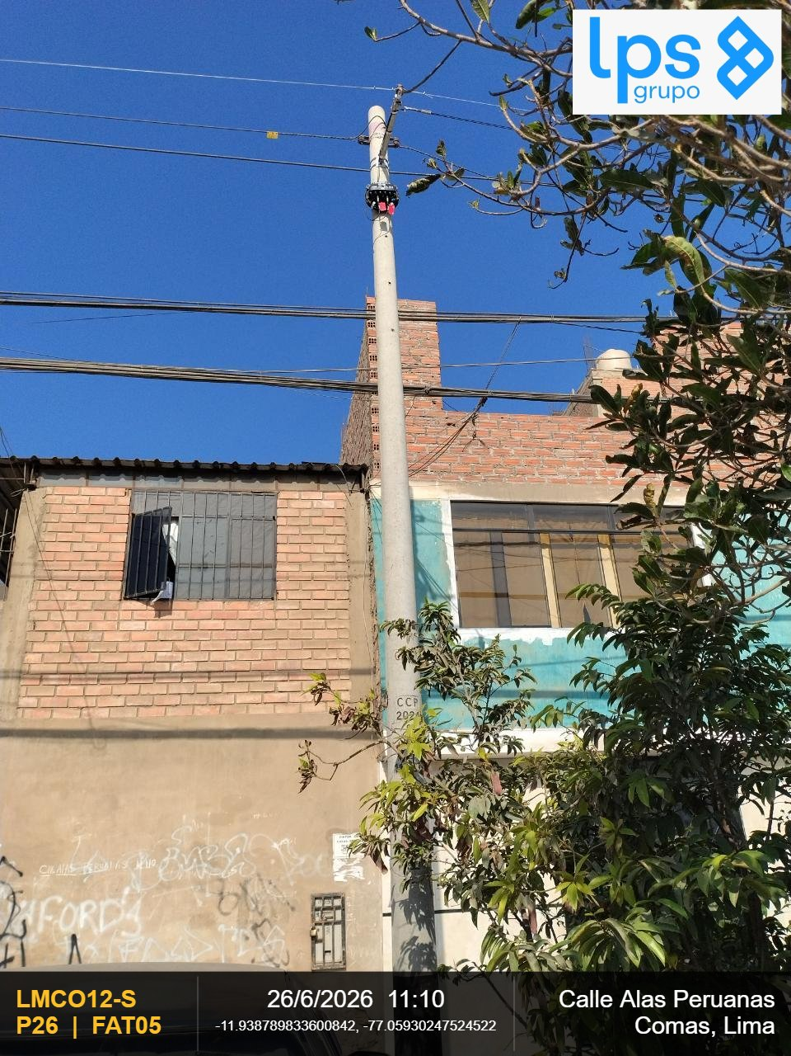

OBSERVACIONES: |  |  | OBSERVACIONES:
CIERRE DE LA CARCASA - La junta de la carcasa es plana (presione hacia abajo la junta si se abomba) y el cierre |  |  | VISTA PANORAMICA - Debe observarse la ubicación y fijación al centro de la cruceta

REGION | DISTRITO | IMPLEMENTACION DE FAT
Lima | Comas | FAT05
FOTOGRAFIA 03

OBSERVACIONES:

REGION | DISTRITO | IMPLEMENTACION DE FAT | REGION | DISTRITO | IMPLEMENTACION DE FAT
Lima | Comas | FAT05 | Lima | Comas | FAT05
FOTOGRAFIA 01 |  |  | FOTOGRAFIA 02

OBSERVACIONES: |  |  | OBSERVACIONES:
CIERRE DE LA CARCASA - La junta de la carcasa es plana (presione hacia abajo la junta si se abomba) y el cierre |  |  | VISTA PANORAMICA - Debe observarse la ubicación y fijación al centro de la cruceta

REGION | DISTRITO | IMPLEMENTACION DE FAT
Lima | Comas | FAT05
FOTOGRAFIA 03

OBSERVACIONES:

REGION | DISTRITO | IMPLEMENTACION DE FAT | REGION | DISTRITO | IMPLEMENTACION DE FAT
Lima | Comas | FAT06 | Lima | Comas | FAT06
FOTOGRAFIA 01 |  |  | FOTOGRAFIA 02
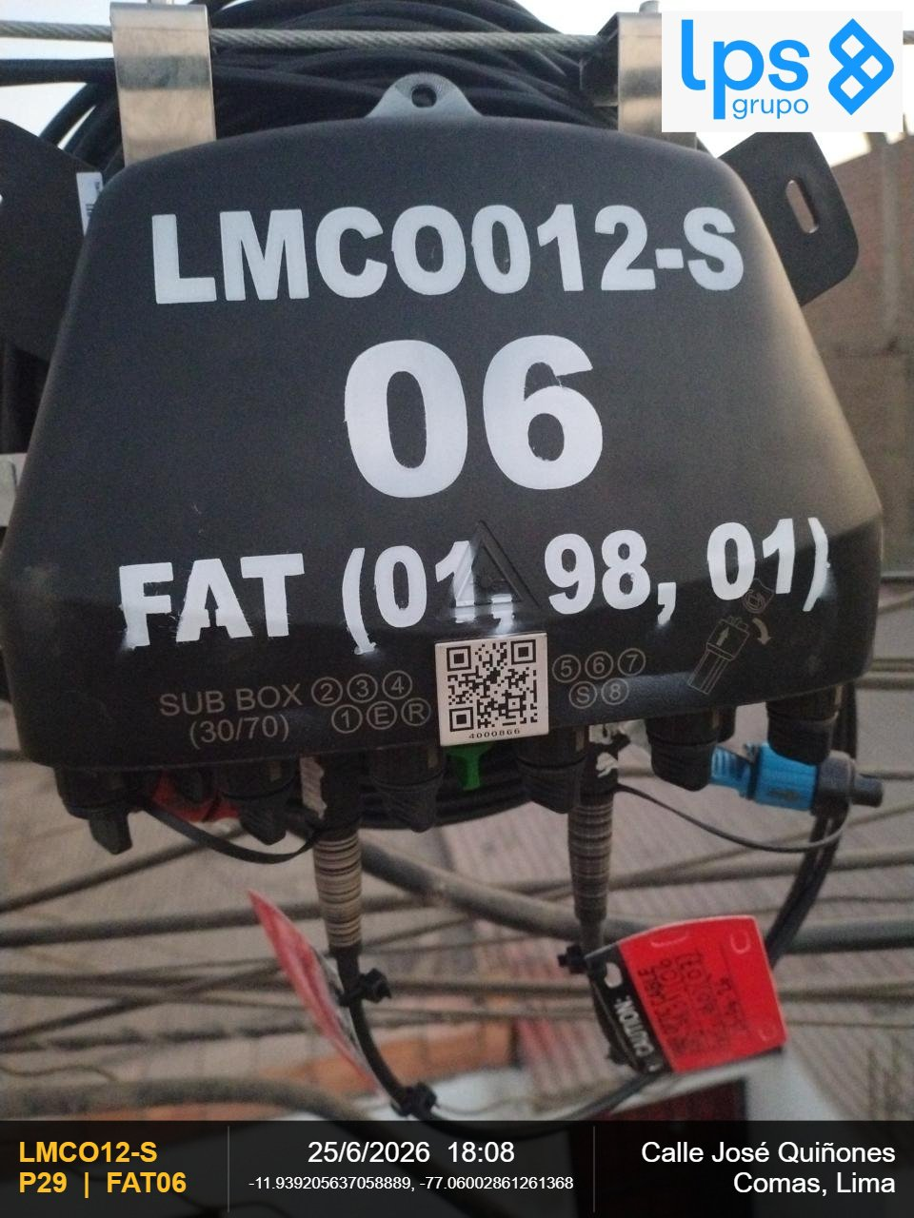 |  |  | 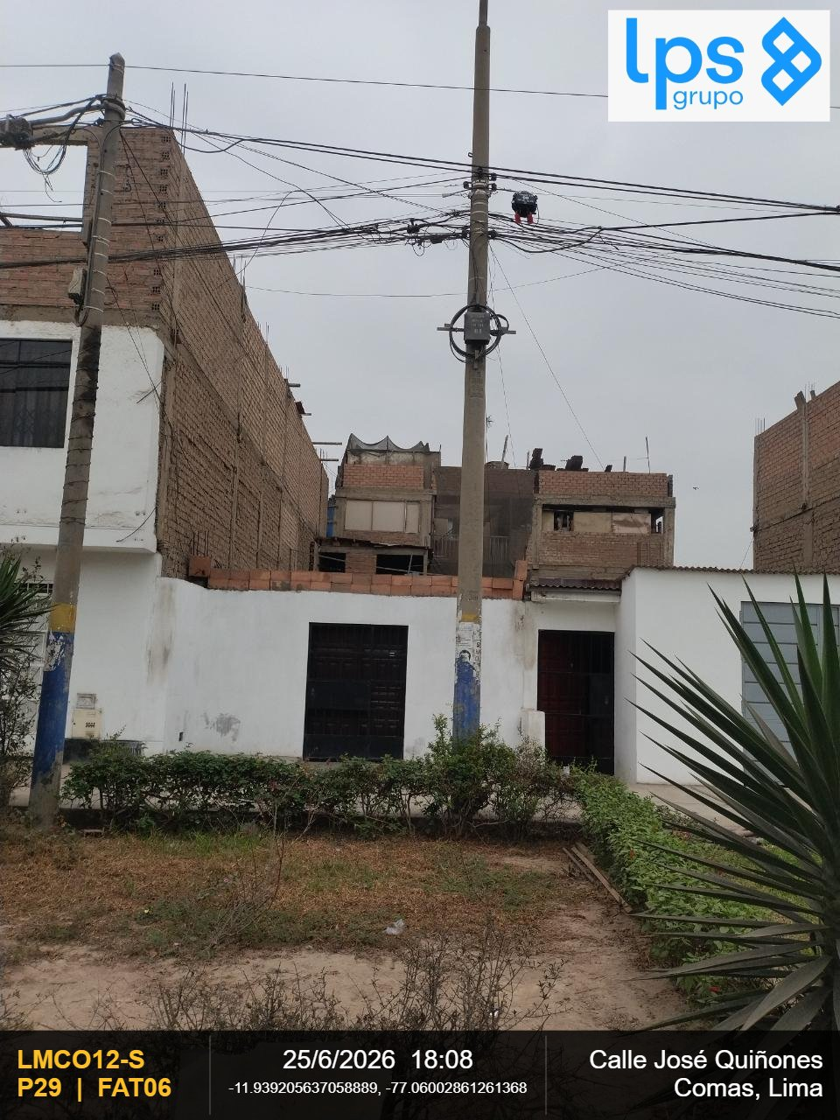

OBSERVACIONES: |  |  | OBSERVACIONES:
CIERRE DE LA CARCASA - La junta de la carcasa es plana (presione hacia abajo la junta si se abomba) y el cierre |  |  | VISTA PANORAMICA - Debe observarse la ubicación y fijación al centro de la cruceta

REGION | DISTRITO | IMPLEMENTACION DE FAT
Lima | Comas | FAT06
FOTOGRAFIA 03
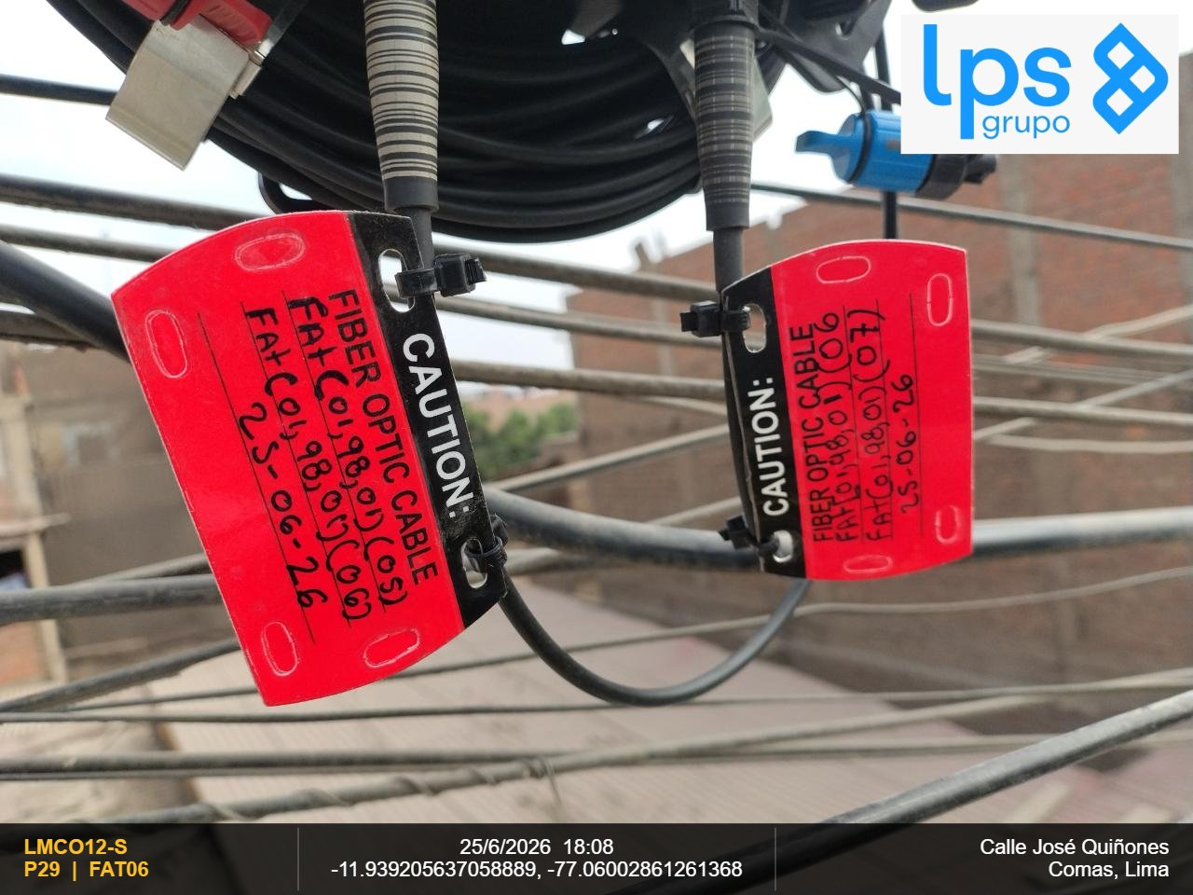

OBSERVACIONES:

REGION | DISTRITO | IMPLEMENTACION DE FAT | REGION | DISTRITO | IMPLEMENTACION DE FAT
Lima | Comas | FAT06 | Lima | Comas | FAT06
FOTOGRAFIA 01 |  |  | FOTOGRAFIA 02

OBSERVACIONES: |  |  | OBSERVACIONES:
CIERRE DE LA CARCASA - La junta de la carcasa es plana (presione hacia abajo la junta si se abomba) y el cierre |  |  | VISTA PANORAMICA - Debe observarse la ubicación y fijación al centro de la cruceta

REGION | DISTRITO | IMPLEMENTACION DE FAT
Lima | Comas | FAT06
FOTOGRAFIA 03

OBSERVACIONES:

REGION | DISTRITO | IMPLEMENTACION DE FAT | REGION | DISTRITO | IMPLEMENTACION DE FAT
Lima | Comas | FAT07 | Lima | Comas | FAT07
FOTOGRAFIA 01 |  |  | FOTOGRAFIA 02

OBSERVACIONES: |  |  | OBSERVACIONES:
CIERRE DE LA CARCASA - La junta de la carcasa es plana (presione hacia abajo la junta si se abomba) y el cierre |  |  | VISTA PANORAMICA - Debe observarse la ubicación y fijación al centro de la cruceta

REGION | DISTRITO | IMPLEMENTACION DE FAT
Lima | Comas | FAT07
FOTOGRAFIA 03

OBSERVACIONES:

REGION | DISTRITO | IMPLEMENTACION DE FAT | REGION | DISTRITO | IMPLEMENTACION DE FAT
Lima | Comas | FAT07 | Lima | Comas | FAT07
FOTOGRAFIA 01 |  |  | FOTOGRAFIA 02

OBSERVACIONES: |  |  | OBSERVACIONES:
CIERRE DE LA CARCASA - La junta de la carcasa es plana (presione hacia abajo la junta si se abomba) y el cierre |  |  | VISTA PANORAMICA - Debe observarse la ubicación y fijación al centro de la cruceta

REGION | DISTRITO | IMPLEMENTACION DE FAT
Lima | Comas | FAT07
FOTOGRAFIA 03

OBSERVACIONES:

REGION | DISTRITO | IMPLEMENTACION DE FAT | REGION | DISTRITO | IMPLEMENTACION DE FAT
Lima | Comas | FAT08 | Lima | Comas | FAT08
FOTOGRAFIA 01 |  |  | FOTOGRAFIA 02
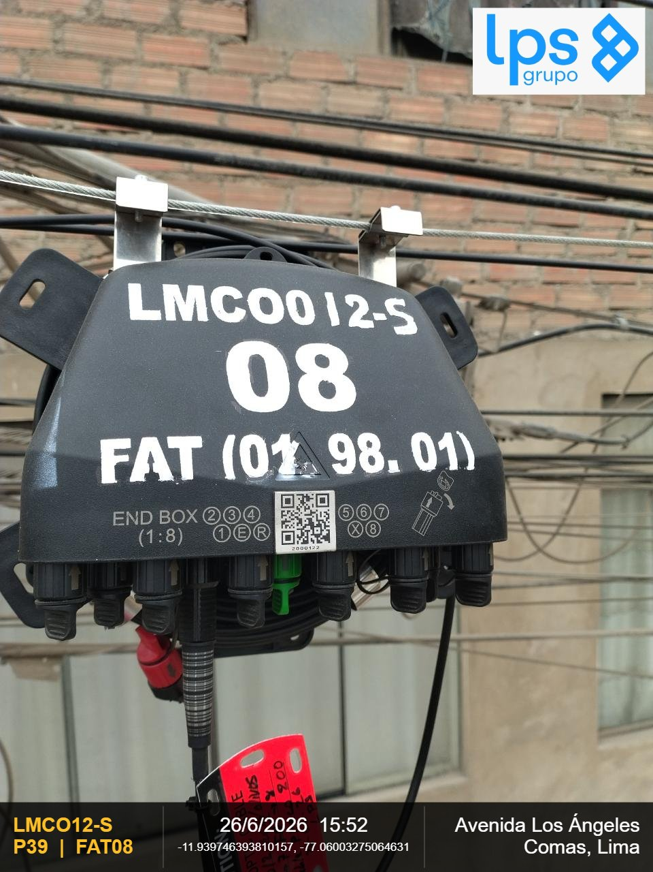 |  |  | 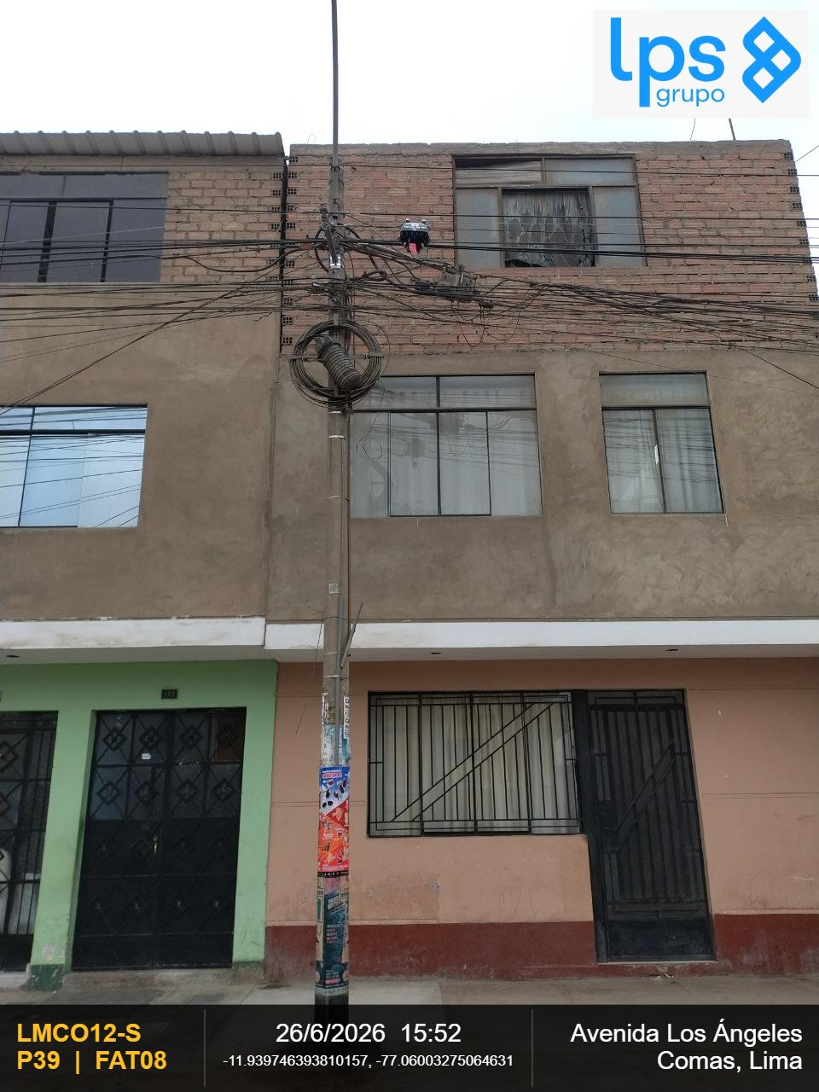

OBSERVACIONES: |  |  | OBSERVACIONES:
CIERRE DE LA CARCASA - La junta de la carcasa es plana (presione hacia abajo la junta si se abomba) y el cierre |  |  | VISTA PANORAMICA - Debe observarse la ubicación y fijación al centro de la cruceta

REGION | DISTRITO | IMPLEMENTACION DE FAT
Lima | Comas | FAT08
FOTOGRAFIA 03
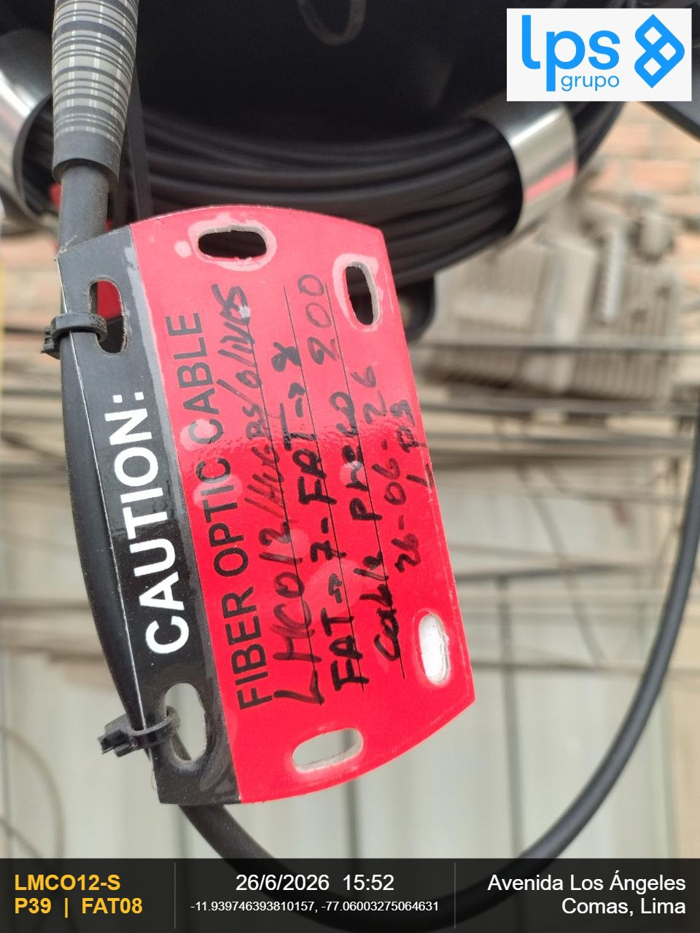

OBSERVACIONES:

REGION | DISTRITO | IMPLEMENTACION DE FAT | REGION | DISTRITO | IMPLEMENTACION DE FAT
Lima | Comas | FAT08 | Lima | Comas | FAT08
FOTOGRAFIA 01 |  |  | FOTOGRAFIA 02

OBSERVACIONES: |  |  | OBSERVACIONES:
CIERRE DE LA CARCASA - La junta de la carcasa es plana (presione hacia abajo la junta si se abomba) y el cierre |  |  | VISTA PANORAMICA - Debe observarse la ubicación y fijación al centro de la cruceta

REGION | DISTRITO | IMPLEMENTACION DE FAT
Lima | Comas | FAT08
FOTOGRAFIA 03

OBSERVACIONES:

REGION | DISTRITO | IMPLEMENTACION DE FAT | REGION | DISTRITO | IMPLEMENTACION DE FAT
Lima | Comas | FAT09 | Lima | Comas | FAT09
FOTOGRAFIA 01 |  |  | FOTOGRAFIA 02
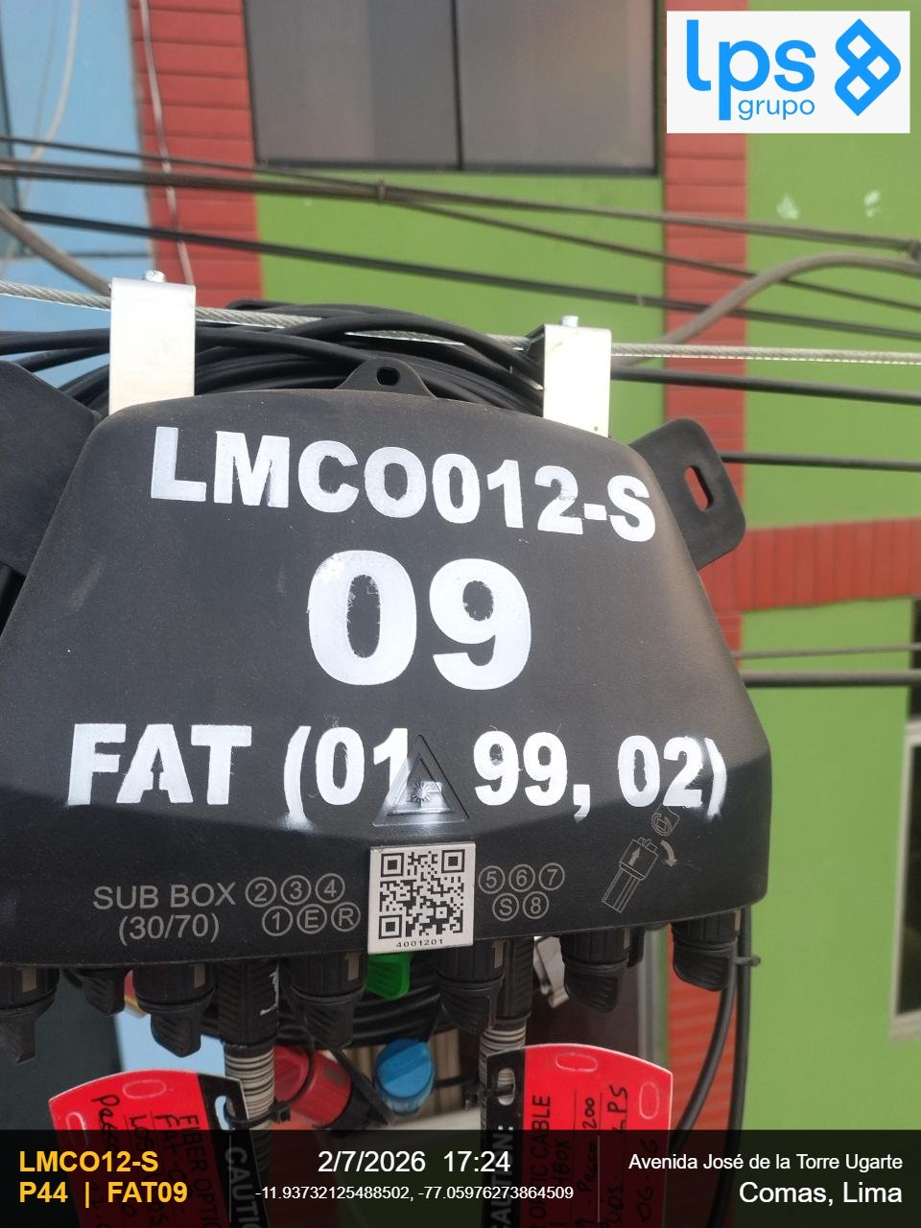 |  |  | 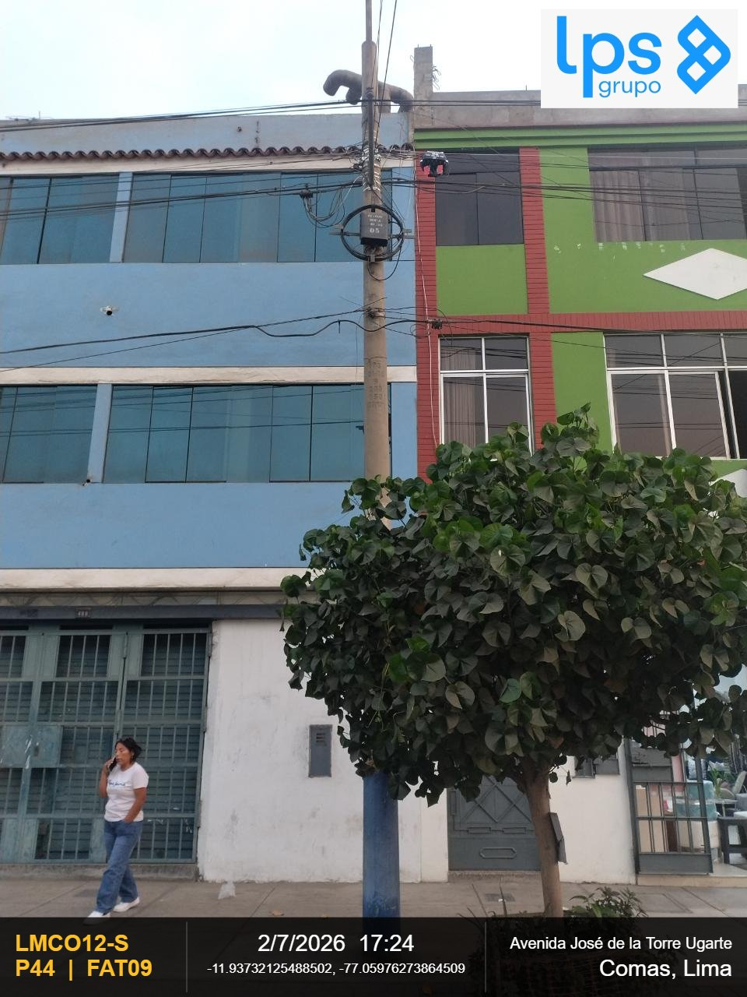

OBSERVACIONES: |  |  | OBSERVACIONES:
CIERRE DE LA CARCASA - La junta de la carcasa es plana (presione hacia abajo la junta si se abomba) y el cierre |  |  | VISTA PANORAMICA - Debe observarse la ubicación y fijación al centro de la cruceta

REGION | DISTRITO | IMPLEMENTACION DE FAT
Lima | Comas | FAT09
FOTOGRAFIA 03
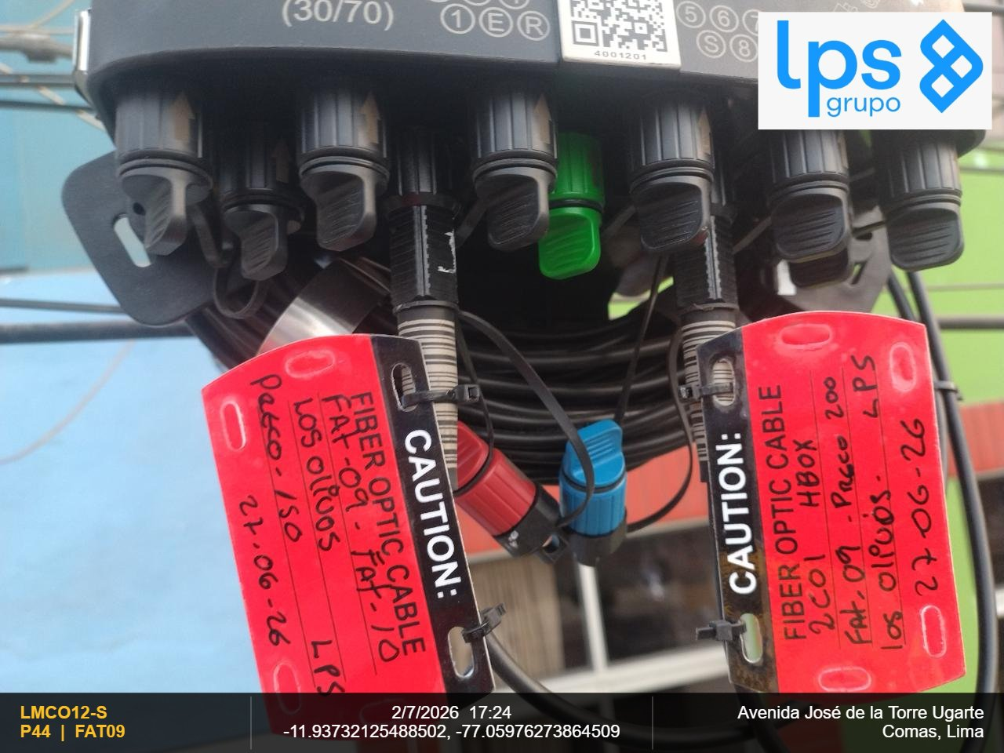

OBSERVACIONES:

REGION | DISTRITO | IMPLEMENTACION DE FAT | REGION | DISTRITO | IMPLEMENTACION DE FAT
Lima | Comas | FAT09 | Lima | Comas | FAT09
FOTOGRAFIA 01 |  |  | FOTOGRAFIA 02

OBSERVACIONES: |  |  | OBSERVACIONES:
CIERRE DE LA CARCASA - La junta de la carcasa es plana (presione hacia abajo la junta si se abomba) y el cierre |  |  | VISTA PANORAMICA - Debe observarse la ubicación y fijación al centro de la cruceta

REGION | DISTRITO | IMPLEMENTACION DE FAT
Lima | Comas | FAT09
FOTOGRAFIA 03

OBSERVACIONES:

REGION | DISTRITO | IMPLEMENTACION DE FAT | REGION | DISTRITO | IMPLEMENTACION DE FAT
Lima | Comas | FAT10 | Lima | Comas | FAT10
FOTOGRAFIA 01 |  |  | FOTOGRAFIA 02
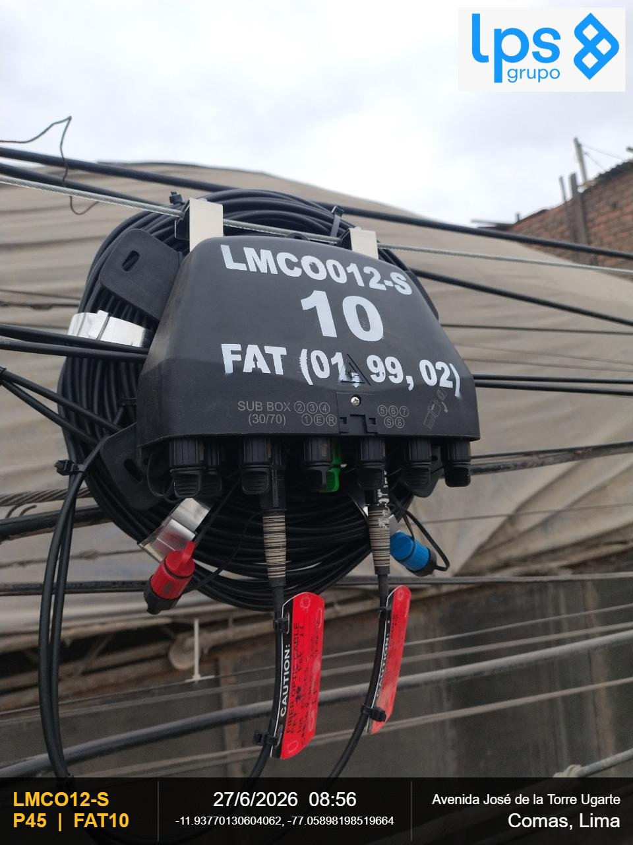 |  |  | 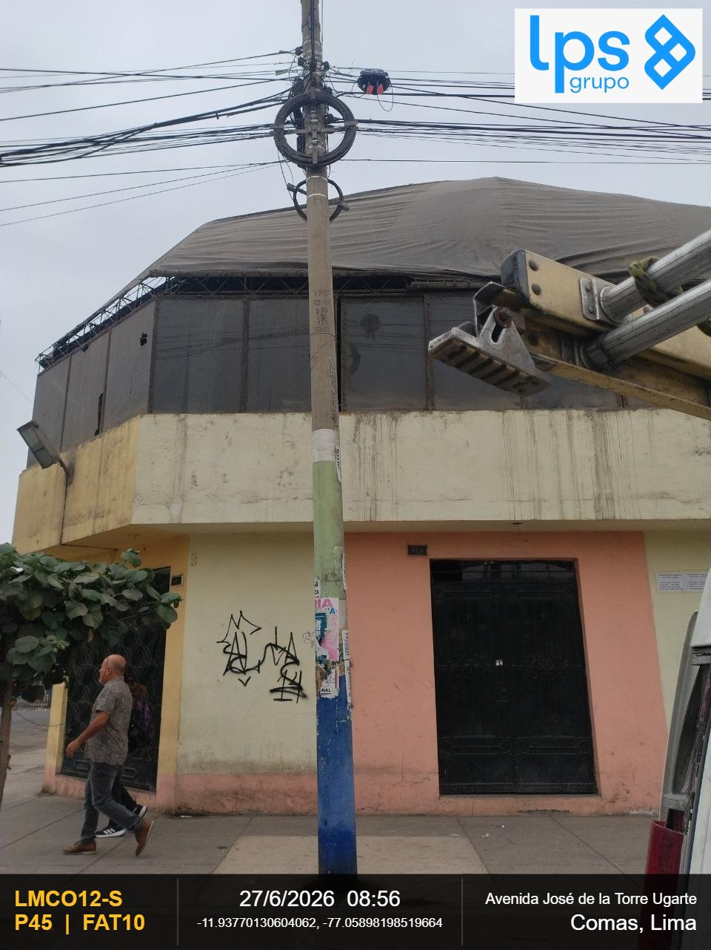

OBSERVACIONES: |  |  | OBSERVACIONES:
CIERRE DE LA CARCASA - La junta de la carcasa es plana (presione hacia abajo la junta si se abomba) y el cierre |  |  | VISTA PANORAMICA - Debe observarse la ubicación y fijación al centro de la cruceta

REGION | DISTRITO | IMPLEMENTACION DE FAT
Lima | Comas | FAT10
FOTOGRAFIA 03

OBSERVACIONES:

REGION | DISTRITO | IMPLEMENTACION DE FAT | REGION | DISTRITO | IMPLEMENTACION DE FAT
Lima | Comas | FAT10 | Lima | Comas | FAT10
FOTOGRAFIA 01 |  |  | FOTOGRAFIA 02

OBSERVACIONES: |  |  | OBSERVACIONES:
CIERRE DE LA CARCASA - La junta de la carcasa es plana (presione hacia abajo la junta si se abomba) y el cierre |  |  | VISTA PANORAMICA - Debe observarse la ubicación y fijación al centro de la cruceta

REGION | DISTRITO | IMPLEMENTACION DE FAT
Lima | Comas | FAT10
FOTOGRAFIA 03

OBSERVACIONES:

REGION | DISTRITO | IMPLEMENTACION DE FAT | REGION | DISTRITO | IMPLEMENTACION DE FAT
Lima | Comas | FAT11 | Lima | Comas | FAT11
FOTOGRAFIA 01 |  |  | FOTOGRAFIA 02
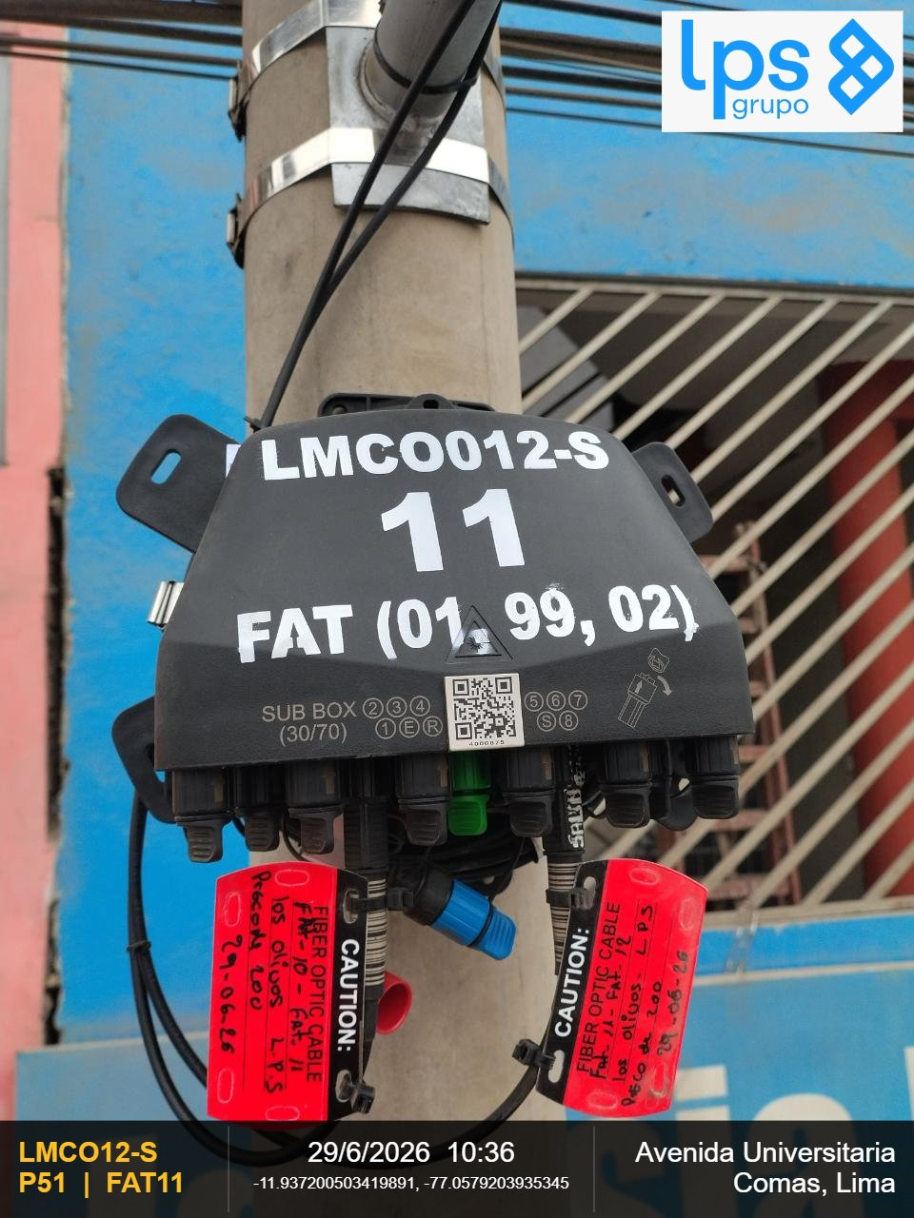 |  |  | 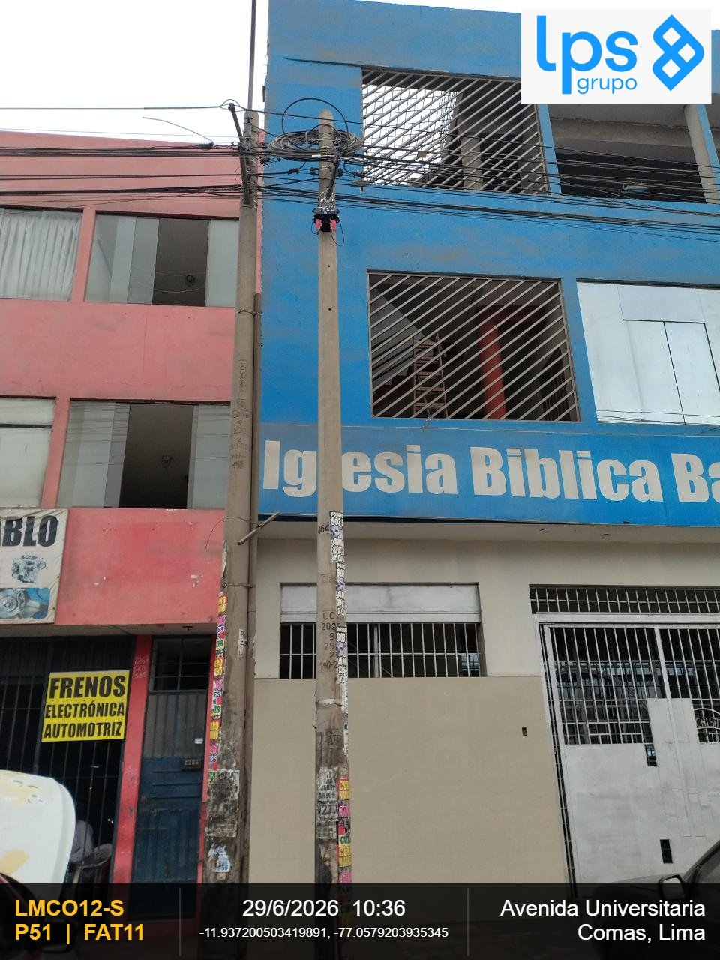

OBSERVACIONES: |  |  | OBSERVACIONES:
CIERRE DE LA CARCASA - La junta de la carcasa es plana (presione hacia abajo la junta si se abomba) y el cierre |  |  | VISTA PANORAMICA - Debe observarse la ubicación y fijación al centro de la cruceta

REGION | DISTRITO | IMPLEMENTACION DE FAT
Lima | Comas | FAT11
FOTOGRAFIA 03
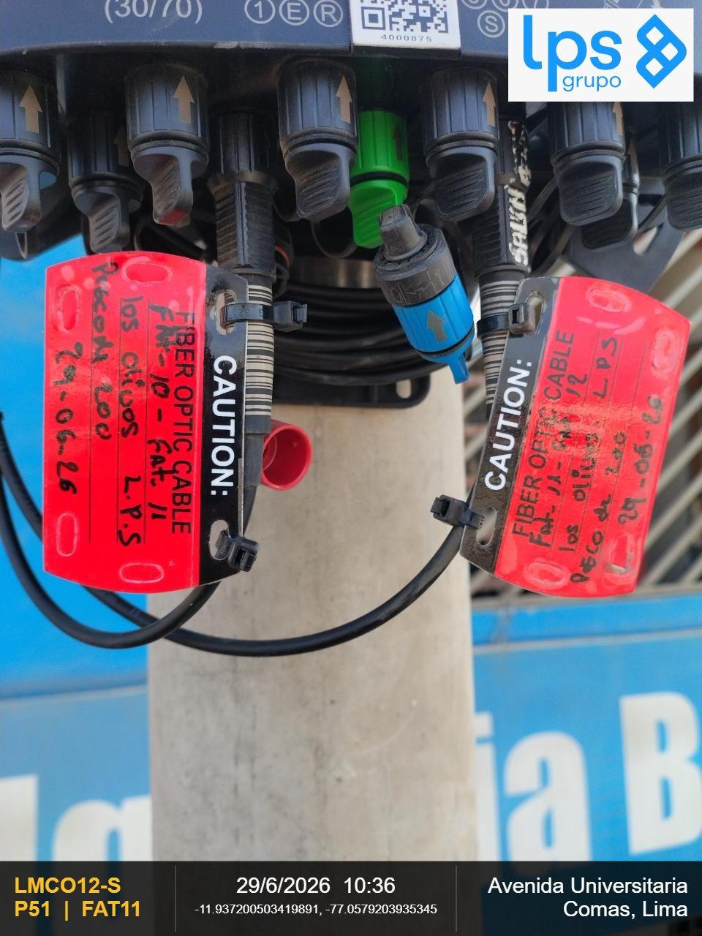

OBSERVACIONES:

REGION | DISTRITO | IMPLEMENTACION DE FAT | REGION | DISTRITO | IMPLEMENTACION DE FAT
Lima | Comas | FAT11 | Lima | Comas | FAT11
FOTOGRAFIA 01 |  |  | FOTOGRAFIA 02

OBSERVACIONES: |  |  | OBSERVACIONES:
CIERRE DE LA CARCASA - La junta de la carcasa es plana (presione hacia abajo la junta si se abomba) y el cierre |  |  | VISTA PANORAMICA - Debe observarse la ubicación y fijación al centro de la cruceta

REGION | DISTRITO | IMPLEMENTACION DE FAT
Lima | Comas | FAT11
FOTOGRAFIA 03

OBSERVACIONES:

REGION | DISTRITO | IMPLEMENTACION DE FAT | REGION | DISTRITO | IMPLEMENTACION DE FAT
Lima | Comas | FAT12 | Lima | Comas | FAT12
FOTOGRAFIA 01 |  |  | FOTOGRAFIA 02
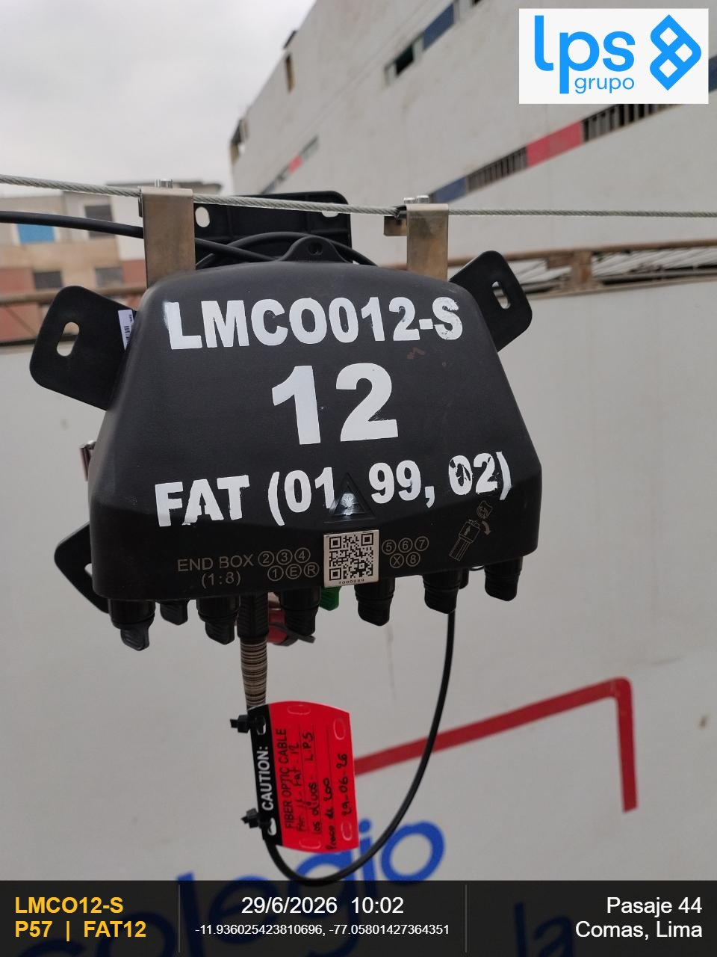 |  |  | 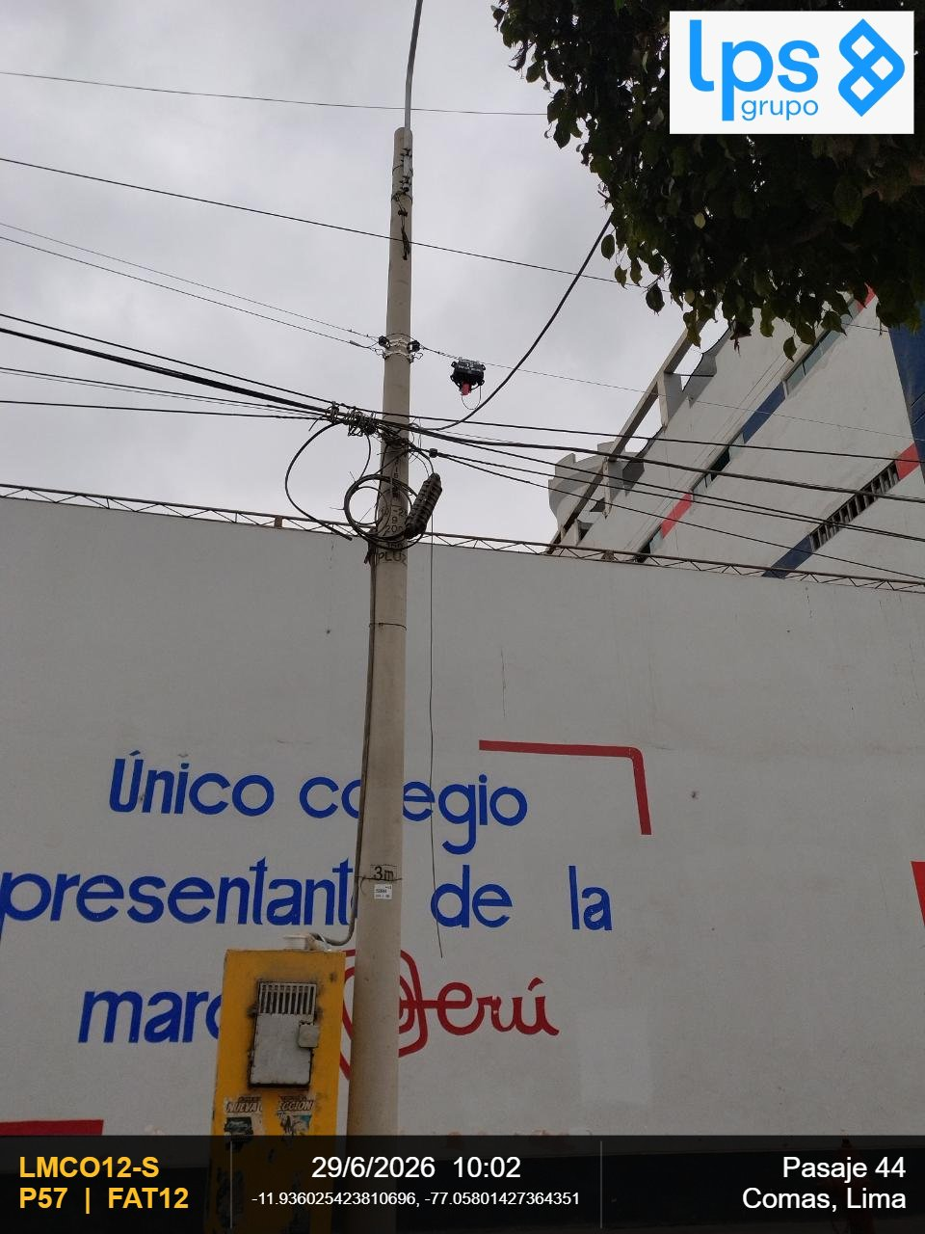

OBSERVACIONES: |  |  | OBSERVACIONES:
CIERRE DE LA CARCASA - La junta de la carcasa es plana (presione hacia abajo la junta si se abomba) y el cierre |  |  | VISTA PANORAMICA - Debe observarse la ubicación y fijación al centro de la cruceta

REGION | DISTRITO | IMPLEMENTACION DE FAT
Lima | Comas | FAT12
FOTOGRAFIA 03
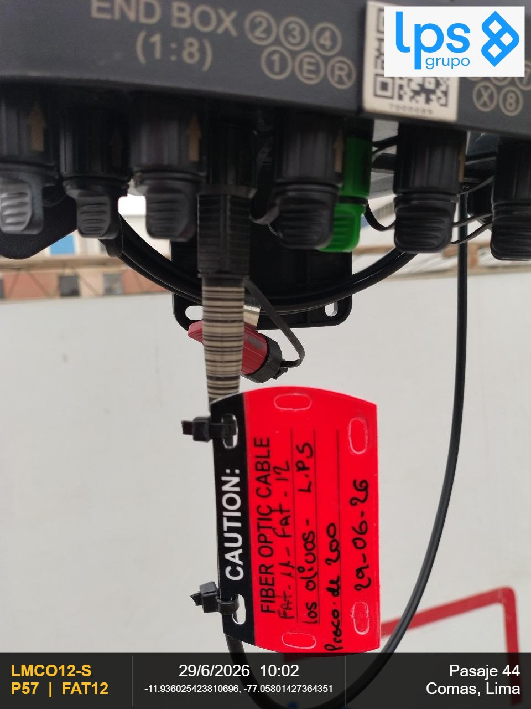

OBSERVACIONES:

REGION | DISTRITO | IMPLEMENTACION DE FAT | REGION | DISTRITO | IMPLEMENTACION DE FAT
Lima | Comas | FAT12 | Lima | Comas | FAT12
FOTOGRAFIA 01 |  |  | FOTOGRAFIA 02

OBSERVACIONES: |  |  | OBSERVACIONES:
CIERRE DE LA CARCASA - La junta de la carcasa es plana (presione hacia abajo la junta si se abomba) y el cierre |  |  | VISTA PANORAMICA - Debe observarse la ubicación y fijación al centro de la cruceta

REGION | DISTRITO | IMPLEMENTACION DE FAT
Lima | Comas | FAT12
FOTOGRAFIA 03

OBSERVACIONES:

REGION | DISTRITO | IMPLEMENTACION DE FAT | REGION | DISTRITO | IMPLEMENTACION DE FAT
Lima | Comas | FAT13 | Lima | Comas | FAT13
FOTOGRAFIA 01 |  |  | FOTOGRAFIA 02
 |  |  | 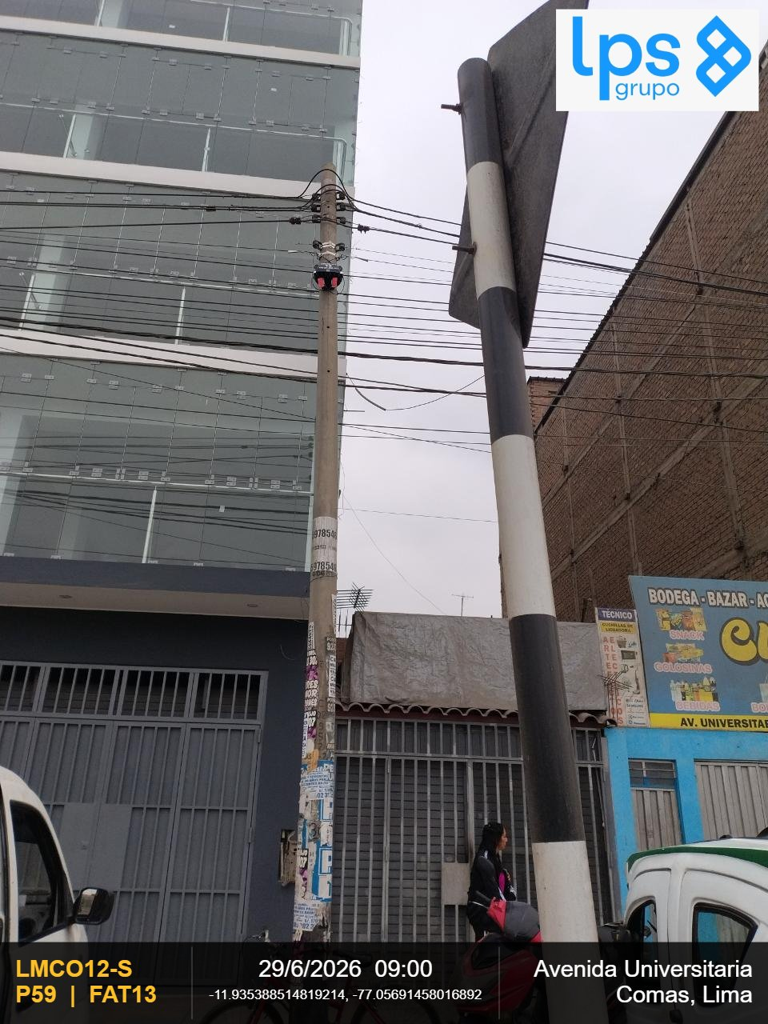

OBSERVACIONES: |  |  | OBSERVACIONES:
CIERRE DE LA CARCASA - La junta de la carcasa es plana (presione hacia abajo la junta si se abomba) y el cierre |  |  | VISTA PANORAMICA - Debe observarse la ubicación y fijación al centro de la cruceta

REGION | DISTRITO | IMPLEMENTACION DE FAT
Lima | Comas | FAT13
FOTOGRAFIA 03

OBSERVACIONES:

REGION | DISTRITO | IMPLEMENTACION DE FAT | REGION | DISTRITO | IMPLEMENTACION DE FAT
Lima | Comas | FAT13 | Lima | Comas | FAT13
FOTOGRAFIA 01 |  |  | FOTOGRAFIA 02

OBSERVACIONES: |  |  | OBSERVACIONES:
CIERRE DE LA CARCASA - La junta de la carcasa es plana (presione hacia abajo la junta si se abomba) y el cierre |  |  | VISTA PANORAMICA - Debe observarse la ubicación y fijación al centro de la cruceta

REGION | DISTRITO | IMPLEMENTACION DE FAT
Lima | Comas | FAT13
FOTOGRAFIA 03

OBSERVACIONES:

REGION | DISTRITO | IMPLEMENTACION DE FAT | REGION | DISTRITO | IMPLEMENTACION DE FAT
Lima | Comas | FAT14 | Lima | Comas | FAT14
FOTOGRAFIA 01 |  |  | FOTOGRAFIA 02
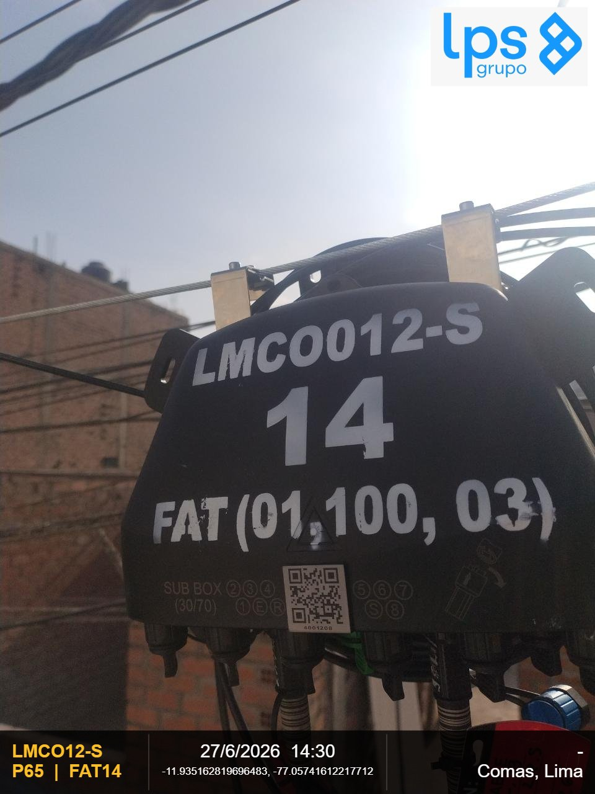 |  |  | 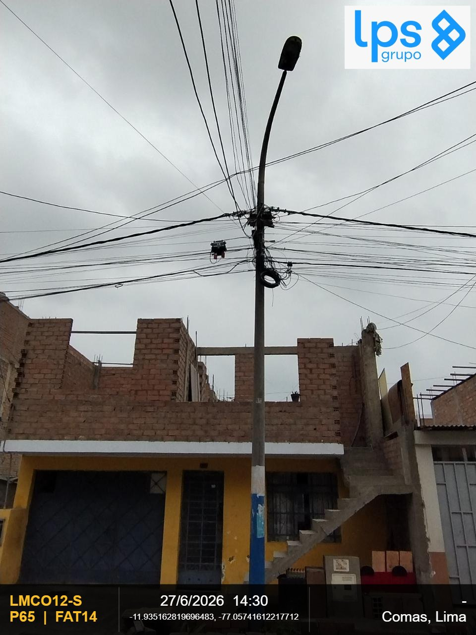

OBSERVACIONES: |  |  | OBSERVACIONES:
CIERRE DE LA CARCASA - La junta de la carcasa es plana (presione hacia abajo la junta si se abomba) y el cierre |  |  | VISTA PANORAMICA - Debe observarse la ubicación y fijación al centro de la cruceta

REGION | DISTRITO | IMPLEMENTACION DE FAT
Lima | Comas | FAT14
FOTOGRAFIA 03
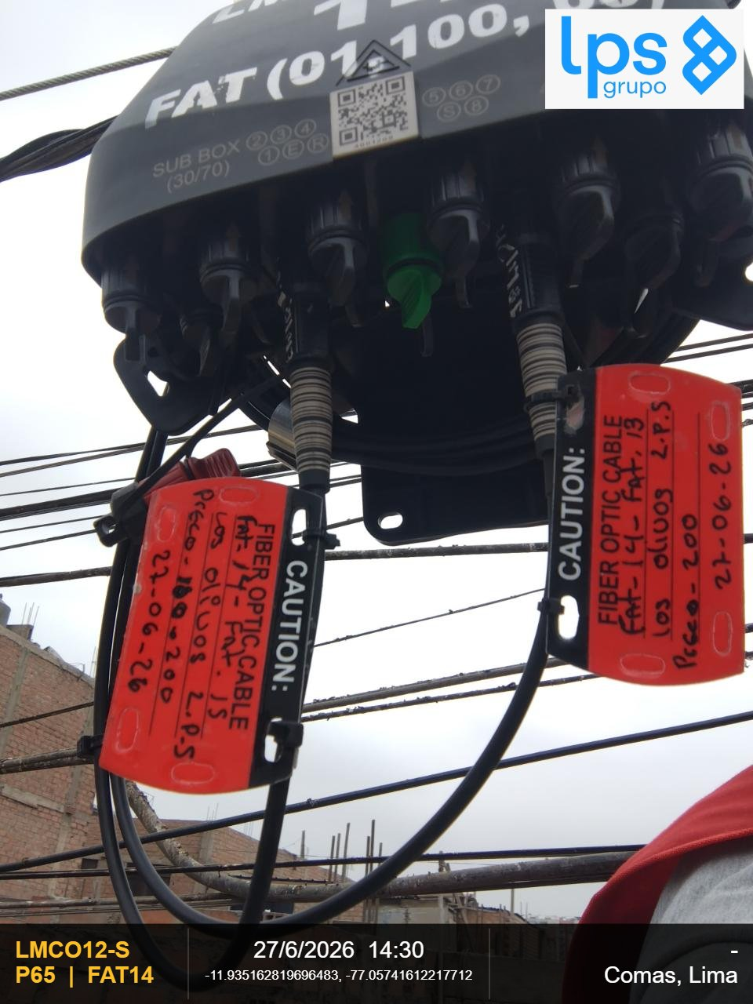

OBSERVACIONES:

REGION | DISTRITO | IMPLEMENTACION DE FAT | REGION | DISTRITO | IMPLEMENTACION DE FAT
Lima | Comas | FAT14 | Lima | Comas | FAT14
FOTOGRAFIA 01 |  |  | FOTOGRAFIA 02

OBSERVACIONES: |  |  | OBSERVACIONES:
CIERRE DE LA CARCASA - La junta de la carcasa es plana (presione hacia abajo la junta si se abomba) y el cierre |  |  | VISTA PANORAMICA - Debe observarse la ubicación y fijación al centro de la cruceta

REGION | DISTRITO | IMPLEMENTACION DE FAT
Lima | Comas | FAT14
FOTOGRAFIA 03

OBSERVACIONES:

REGION | DISTRITO | IMPLEMENTACION DE FAT | REGION | DISTRITO | IMPLEMENTACION DE FAT
Lima | Comas | FAT15 | Lima | Comas | FAT15
FOTOGRAFIA 01 |  |  | FOTOGRAFIA 02
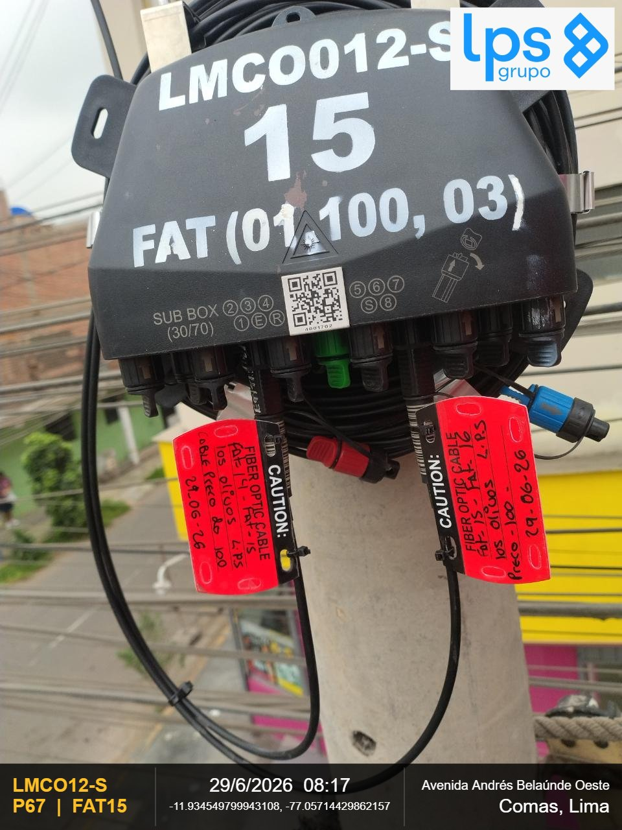 |  |  | 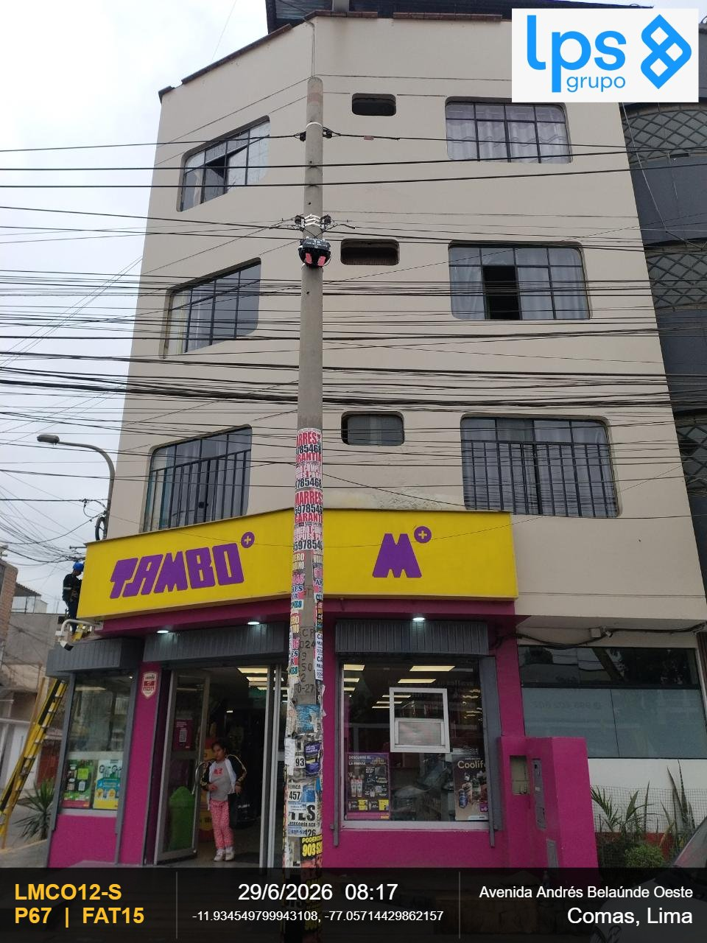

OBSERVACIONES: |  |  | OBSERVACIONES:
CIERRE DE LA CARCASA - La junta de la carcasa es plana (presione hacia abajo la junta si se abomba) y el cierre |  |  | VISTA PANORAMICA - Debe observarse la ubicación y fijación al centro de la cruceta

REGION | DISTRITO | IMPLEMENTACION DE FAT
Lima | Comas | FAT15
FOTOGRAFIA 03
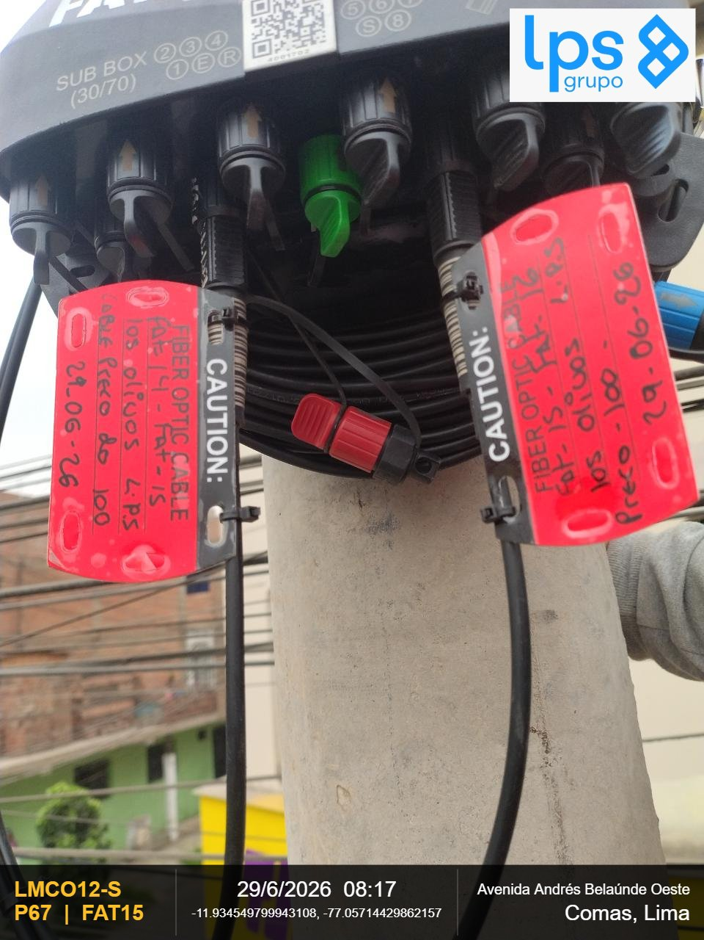

OBSERVACIONES:

REGION | DISTRITO | IMPLEMENTACION DE FAT | REGION | DISTRITO | IMPLEMENTACION DE FAT
Lima | Comas | FAT15 | Lima | Comas | FAT15
FOTOGRAFIA 01 |  |  | FOTOGRAFIA 02

OBSERVACIONES: |  |  | OBSERVACIONES:
CIERRE DE LA CARCASA - La junta de la carcasa es plana (presione hacia abajo la junta si se abomba) y el cierre |  |  | VISTA PANORAMICA - Debe observarse la ubicación y fijación al centro de la cruceta

REGION | DISTRITO | IMPLEMENTACION DE FAT
Lima | Comas | FAT15
FOTOGRAFIA 03

OBSERVACIONES:

REGION | DISTRITO | IMPLEMENTACION DE FAT | REGION | DISTRITO | IMPLEMENTACION DE FAT
Lima | Comas | FAT16 | Lima | Comas | FAT16
FOTOGRAFIA 01 |  |  | FOTOGRAFIA 02
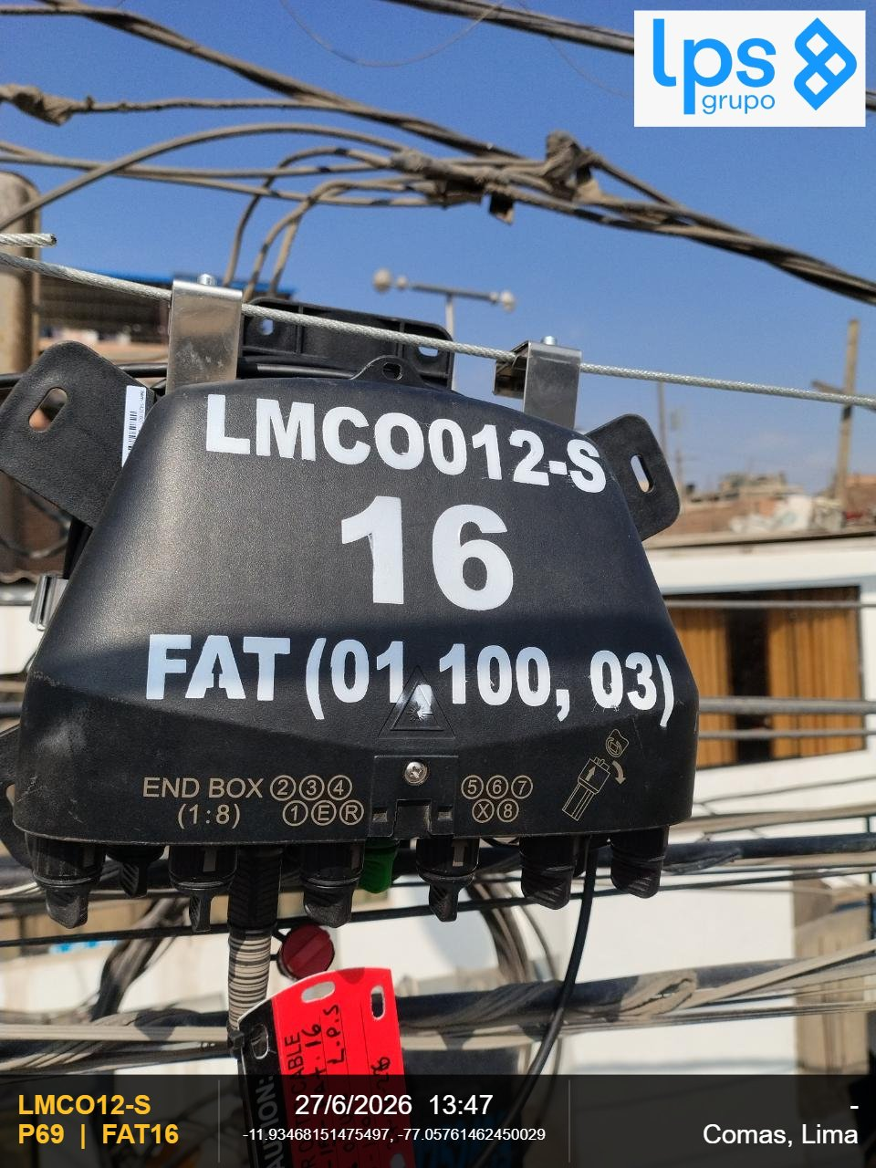 |  |  | 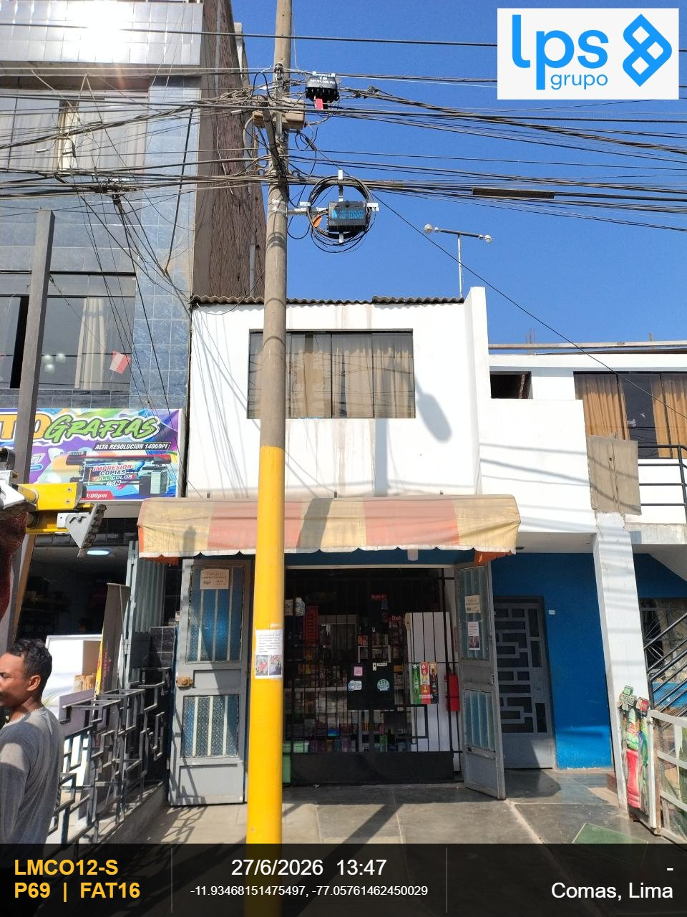

OBSERVACIONES: |  |  | OBSERVACIONES:
CIERRE DE LA CARCASA - La junta de la carcasa es plana (presione hacia abajo la junta si se abomba) y el cierre |  |  | VISTA PANORAMICA - Debe observarse la ubicación y fijación al centro de la cruceta

REGION | DISTRITO | IMPLEMENTACION DE FAT
Lima | Comas | FAT16
FOTOGRAFIA 03
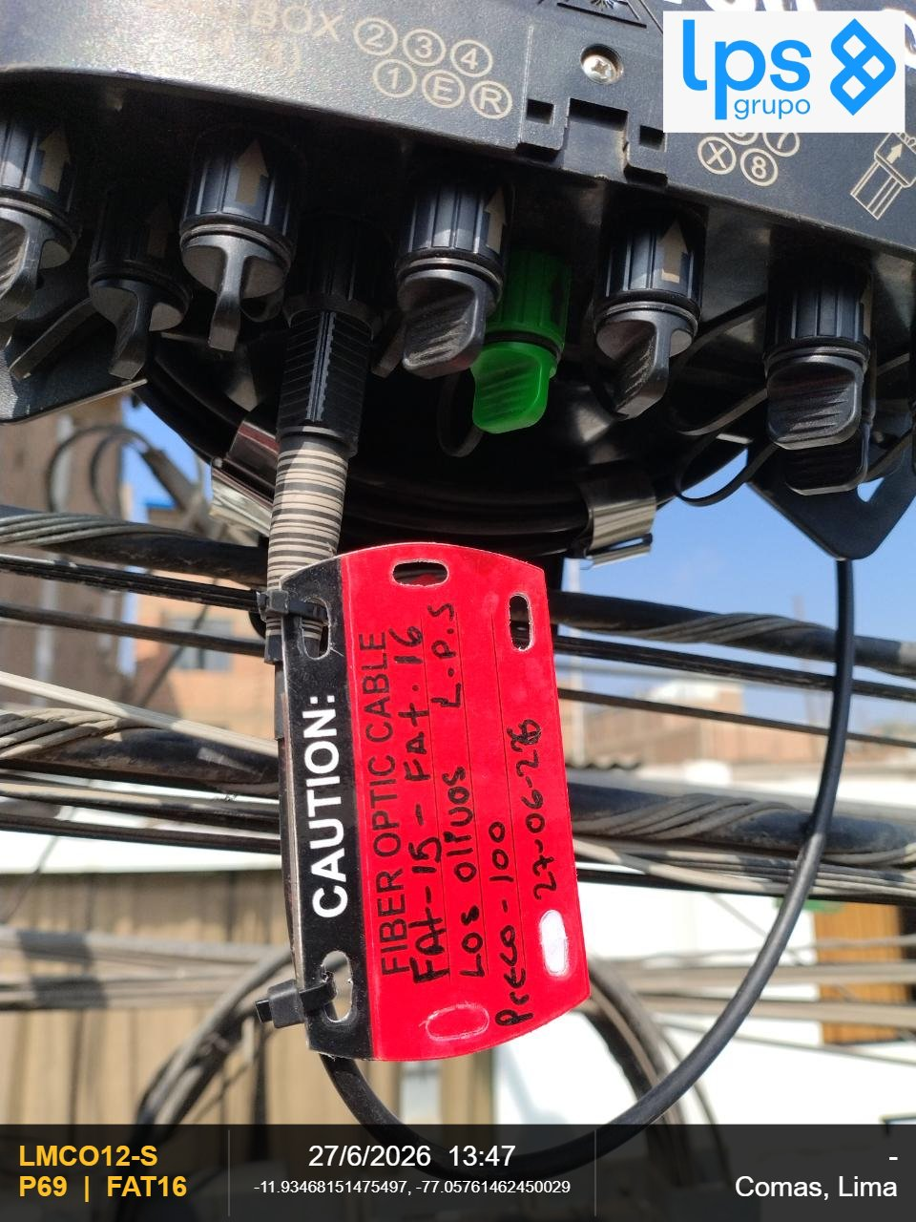

OBSERVACIONES:

REGION | DISTRITO | IMPLEMENTACION DE FAT | REGION | DISTRITO | IMPLEMENTACION DE FAT
Lima | Comas | FAT16 | Lima | Comas | FAT16
FOTOGRAFIA 01 |  |  | FOTOGRAFIA 02

OBSERVACIONES: |  |  | OBSERVACIONES:
CIERRE DE LA CARCASA - La junta de la carcasa es plana (presione hacia abajo la junta si se abomba) y el cierre |  |  | VISTA PANORAMICA - Debe observarse la ubicación y fijación al centro de la cruceta

REGION | DISTRITO | IMPLEMENTACION DE FAT
Lima | Comas | FAT16
FOTOGRAFIA 03

OBSERVACIONES:

INVENTARIO
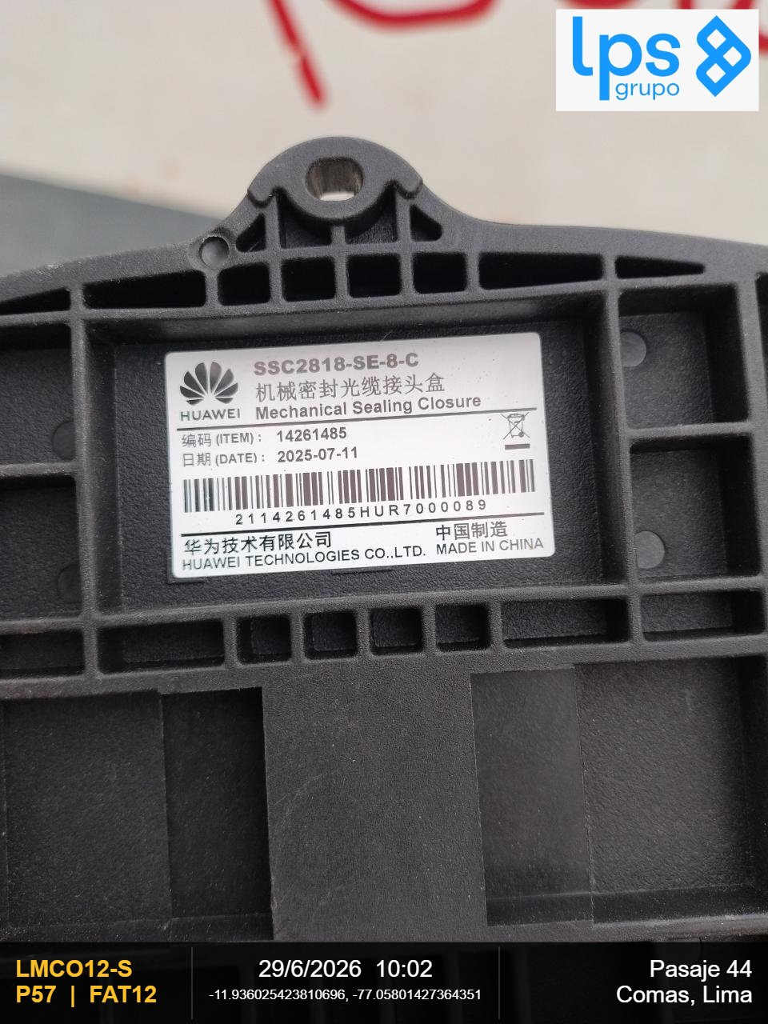
REPORTE FOTOGRAFICO - INVENTARIO

PLANO: | LMCO12-S
DISTRITO: | Comas

REGION | DISTRITO | P49 |  | REGION | DISTRITO | P49
Lima | Comas | XBOX |  | Lima | Comas | XBOX
FOTOGRAFIA 01 |  |  | 2114261158PNQ8000178 | FOTOGRAFIA 01 |  |  | 2114261158PNQ8000178
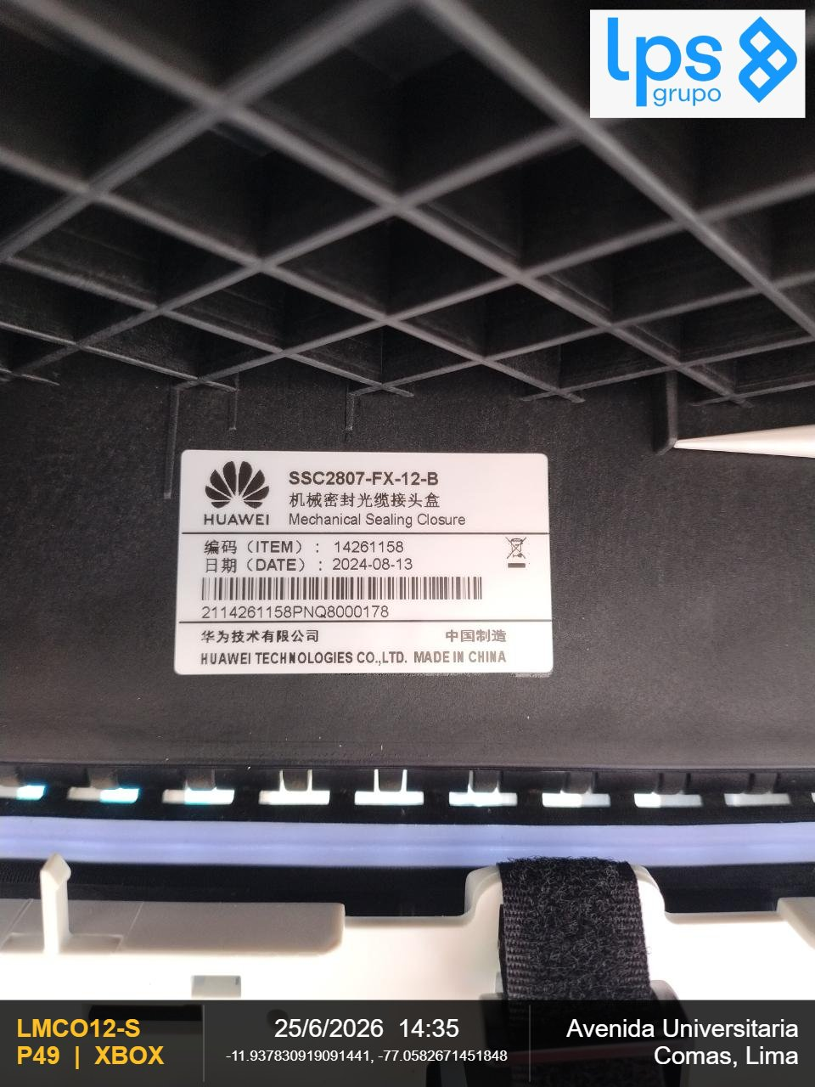

REGION | DISTRITO | P01 |  | REGION | DISTRITO | P01
Lima | Comas | HB1C01 |  | Lima | Comas | HB1C01
FOTOGRAFIA 01 |  |  | 2114261058BAS1000468 | FOTOGRAFIA 01 |  |  | 2114261058BAS1000468


REGION | DISTRITO | P42 |  | REGION | DISTRITO | P42
Lima | Comas | HB2C01 |  | Lima | Comas | HB2C01
FOTOGRAFIA 01 |  |  | 2114261058VARC000056 | FOTOGRAFIA 01 |  |  | 2114261058VARC000056

REGION | DISTRITO | P55 |  | REGION | DISTRITO | P55
Lima | Comas | HB3C01 |  | Lima | Comas | HB3C01
FOTOGRAFIA 01 |  |  | 2114261058BARC000053 | FOTOGRAFIA 01 |  |  | 2114261058BARC000053


REGION | DISTRITO | P06 |  | REGION | DISTRITO | P06
Lima | Comas | FAT01 |  | Lima | Comas | FAT01
FOTOGRAFIA 01 |  |  | 21142261484HUR4001790 | FOTOGRAFIA 01 |  |  | 21142261484HUR4001790


REGION | DISTRITO | P11 |  | REGION | DISTRITO | P11
Lima | Comas | FAT02 |  | Lima | Comas | FAT02
FOTOGRAFIA 01 |  |  | 2114261484HUP9000880 | FOTOGRAFIA 01 |  |  | 2114261484HUP9000880


REGION | DISTRITO | P15 |  | REGION | DISTRITO | P15
Lima | Comas | FAT03 |  | Lima | Comas | FAT03
FOTOGRAFIA 01 |  |  | 2114261484HUR4001599 | FOTOGRAFIA 01 |  |  | 2114261484HUR4001599


REGION | DISTRITO | P22 |  | REGION | DISTRITO | P22
Lima | Comas | FAT04 |  | Lima | Comas | FAT04
FOTOGRAFIA 01 |  |  | 2114261485HUR7000025 | FOTOGRAFIA 01 |  |  | 2114261485HUR7000025


REGION | DISTRITO | P26 |  | REGION | DISTRITO | P26
Lima | Comas | FAT05 |  | Lima | Comas | FAT05
FOTOGRAFIA 01 |  |  | 2114261484HUR4001097 | FOTOGRAFIA 01 |  |  | 2114261484HUR4001097


REGION | DISTRITO | P29 |  | REGION | DISTRITO | P29
Lima | Comas | FAT06 |  | Lima | Comas | FAT06
FOTOGRAFIA 01 |  |  | 2114261484HUR4000866 | FOTOGRAFIA 01 |  |  | 2114261484HUR4000866

REGION | DISTRITO | P33 |  | REGION | DISTRITO | P33
Lima | Comas | FAT07 |  | Lima | Comas | FAT07
FOTOGRAFIA 01 |  |  | 2114261484HUR4001016 | FOTOGRAFIA 01 |  |  | 2114261484HUR4001016

REGION | DISTRITO | P39 |  | REGION | DISTRITO | P39
Lima | Comas | FAT08 |  | Lima | Comas | FAT08
FOTOGRAFIA 01 |  |  | 2114261485HUR2000122 | FOTOGRAFIA 01 |  |  | 2114261485HUR2000122


REGION | DISTRITO | P44 |  | REGION | DISTRITO | P44
Lima | Comas | FAT09 |  | Lima | Comas | FAT09
FOTOGRAFIA 01 |  |  | 2114261484HUR4001201 | FOTOGRAFIA 01 |  |  | 2114261484HUR4001201

REGION | DISTRITO | P45 |  | REGION | DISTRITO | P45
Lima | Comas | FAT10 |  | Lima | Comas | FAT10
FOTOGRAFIA 01 |  |  | SC | FOTOGRAFIA 01 |  |  | SC

REGION | DISTRITO | P51 |  | REGION | DISTRITO | P51
Lima | Comas | FAT11 |  | Lima | Comas | FAT11
FOTOGRAFIA 01 |  |  | 2114261484HUR4000875 | FOTOGRAFIA 01 |  |  | 2114261484HUR4000875


REGION | DISTRITO | P57 |  | REGION | DISTRITO | P57
Lima | Comas | FAT12 |  | Lima | Comas | FAT12
FOTOGRAFIA 01 |  |  | 2114261485HUR7000089 | FOTOGRAFIA 01 |  |  | 2114261485HUR7000089

